策略分析
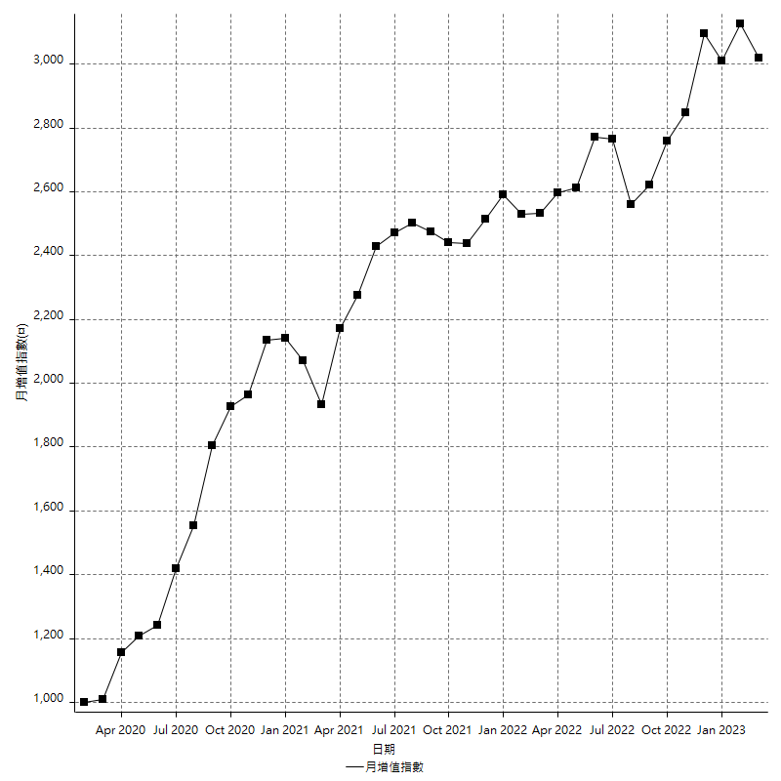
策略績效總結果

 | 所有交易 | 多單 | 空單
淨利 | 396600 | 49600 | 347000
毛利 | 1433000 | 58000 | 1375000
毛損 | -1036400 | -8400 | -1028000
調整後淨利 | 200230.29949 | 7713.684387 | 154552.65335
調整後毛利 | 1322111.1308 | 24513.684387 | 1267630.5387
調整後毛損 | -1121880.8313 | -16800 | -1113077.8853
特定淨利 | 29000 | 800 | 28200
特定毛利 | 1065400 | 9200 | 1056200
特定毛損 | -1036400 | -8400 | -1028000
帳戶所需金額 | 63200 | 8400 | 63200
帳戶報酬 | 627.53164557 | 590.47619048 | 549.05063291
初始資本報酬 | 198.3 | 24.8 | 173.5
最大策略虧損 | -64600 | -15000 | -64600
最大策略虧損 (%) | -16.15720524 | -5.7603686636 | -16.623876765
最大平倉交易虧損 | -63200 | -8400 | -63200
最大平倉交易虧損 (%) | -14.294670846 | -3.2583397983 | -14.709677419
最大的策略虧損報酬 | 6.1393188854 | 3.3066666667 | 5.3715170279
獲利因子 | 1.3826707835 | 6.9047619048 | 1.3375486381
調整獲利因子 | 1.1784773337 | 1.4591478802 | 1.1388516072
特定獲利因子 | 1.0279814743 | 1.0952380952 | 1.0274319066
最大持有契約數量 | 1 | 1 | 1
滑價支付 | 82800 | 1600 | 81200
佣金支付 | 0 | 0 | 0
未平倉部位損益 | n/a | n/a | n/a
年報酬率 | 64.380962845 | 8.0516786614 | 56.329284184
月報酬率 | 5.3650802371 | 0.67097322179 | 4.6941070153
買進持有績效 | 71211.34461 | 66319.939602 | 71211.34461
平均月報酬 | 10436.842105
月報酬的標準差 | 21105.13478

績效比率

成長潛力比(Upside Potential Ratio) | 93.69182574
夏普比率 | 0.55494201497
索丁諾比率 | 1.2236032763
Fouse 比率 | 0.02891532198
Calmar 比率 | 0.0061164021164
Sterling 比率 | 0.0019620511015
淨利/最大損失百分比 | 4721.4285714
淨利/最大交易績效拉回百分比 | 4957.5
淨利/最大策略績效拉回百分比 | 613.93188854
特定淨利/最大損失百分比 | 345.23809524
特定淨利/最大交易績效拉回百分比 | 362.5
特定淨利/最大策略績效拉回百分比 | 44.891640867
調整後淨利/最大損失百分比 | 2383.6940416
調整後淨利/最大交易績效拉回百分比 | 2502.8787437
調整後淨利/最大策略績效拉回百分比 | 309.95402398

時間分析

交易期間 | 3 Yrs, 1 Mth, 3 Dys, 11 Mins
策略在市場的時間 | 11 Dys, 13 Hrs, 35 Mins
策略在市場的時間百分比 | 1.028079439
最長的持平期間 | 28 Dys, 20 Hrs, 36 Mins
最大獲利日期 | 2020-08-20
最大虧損日期 | 2020-02-12
最大策略虧損日期 | 7/28/22
最大平倉交易虧損日期 | 7/28/22

詳細權益曲線

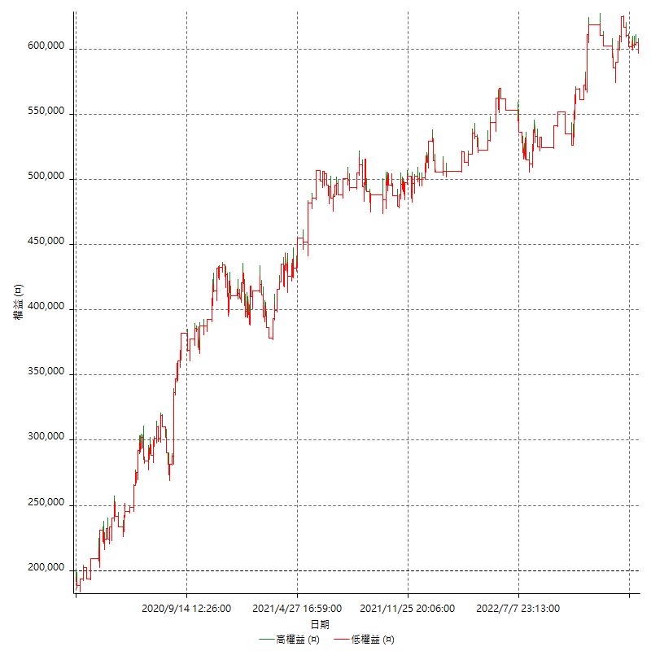

詳細權益曲線及績效拉回

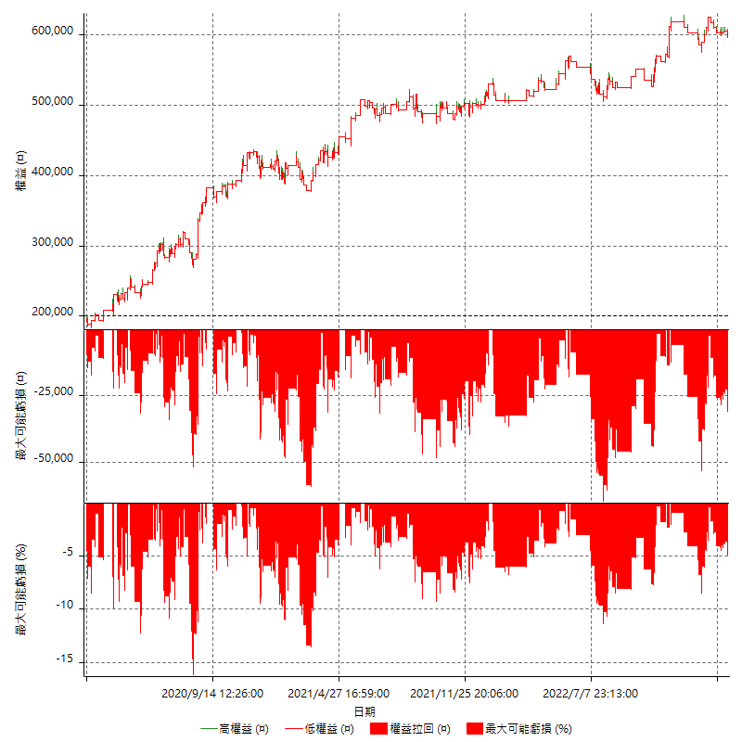

多單詳細權益曲線

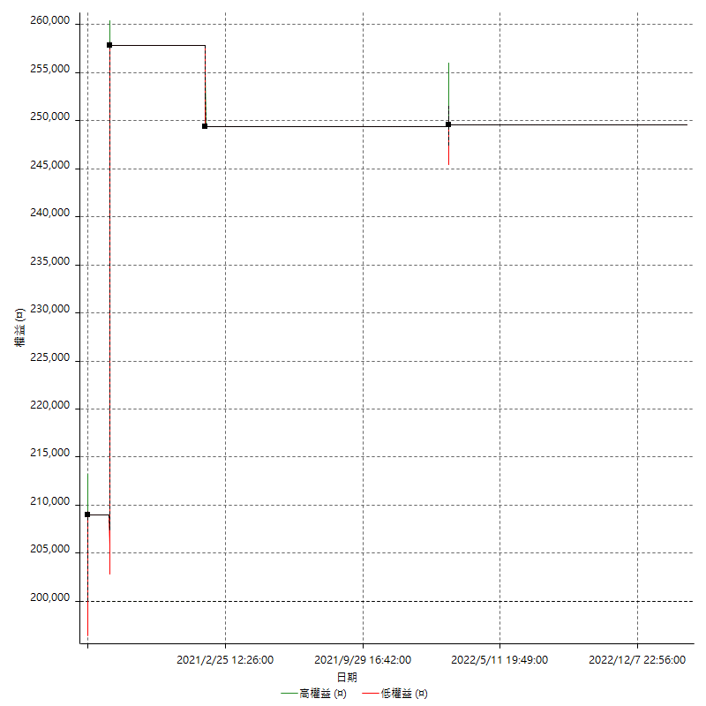

空單詳細權益曲線

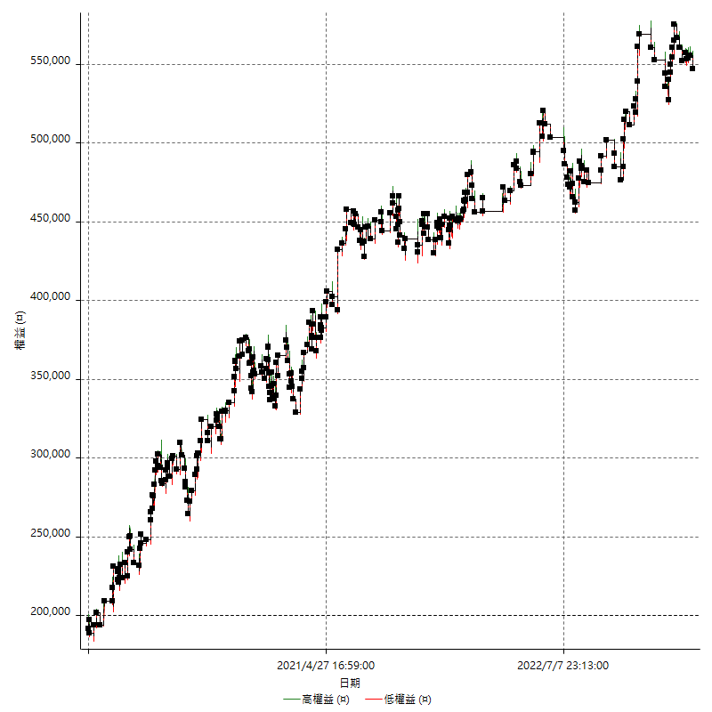

權益增加 & 拉回

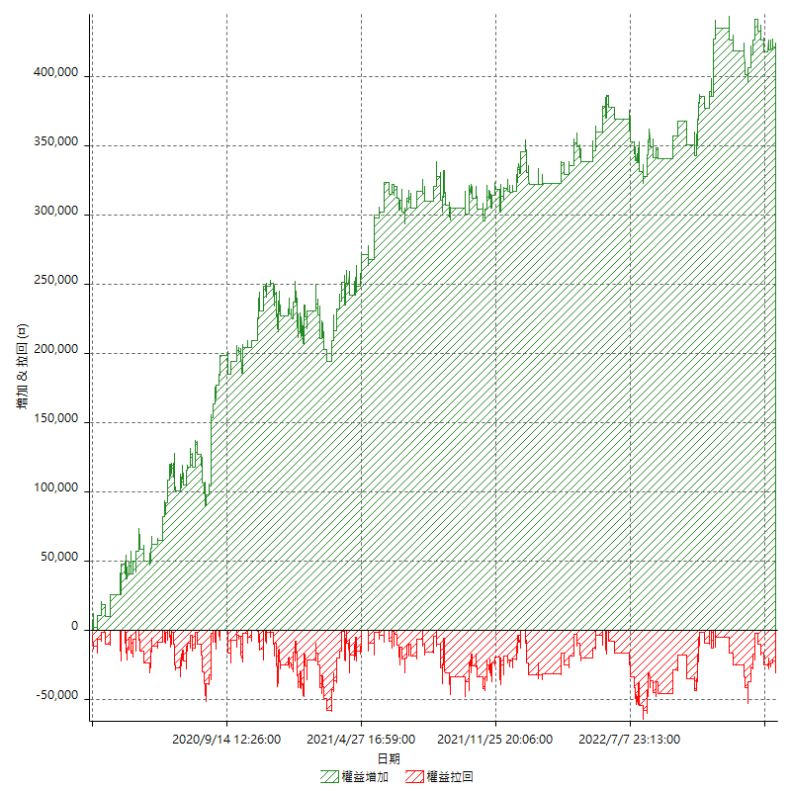

權益增加 & 拉回(%)

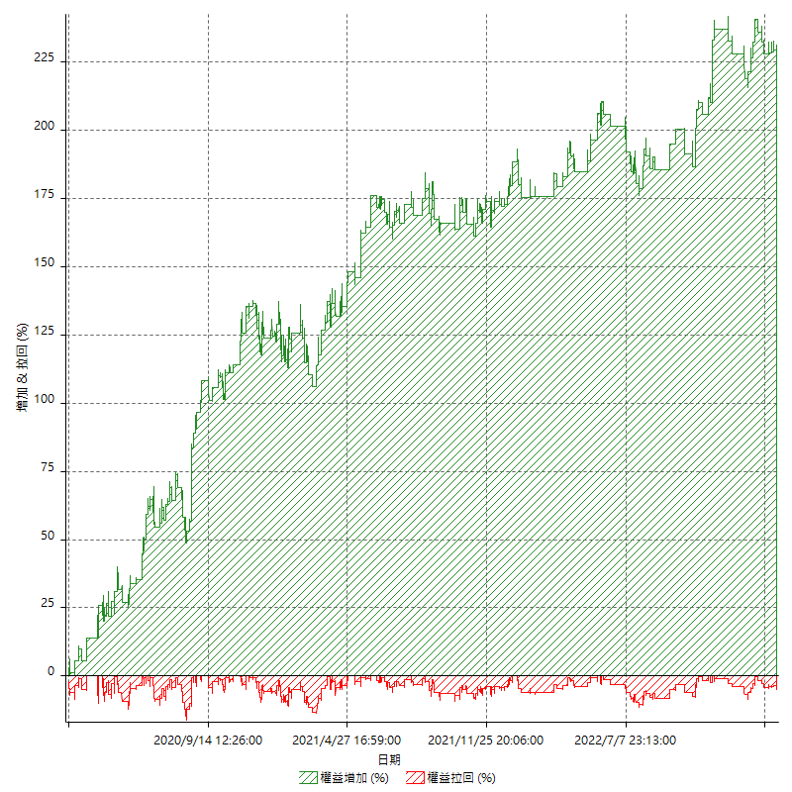

平倉權益曲線

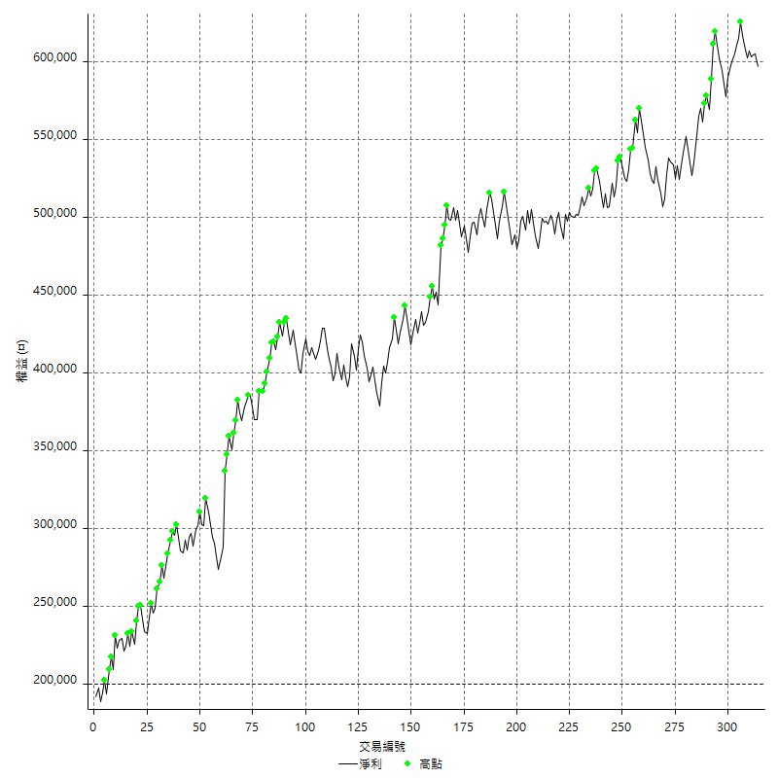

平倉權益曲線及績效拉回

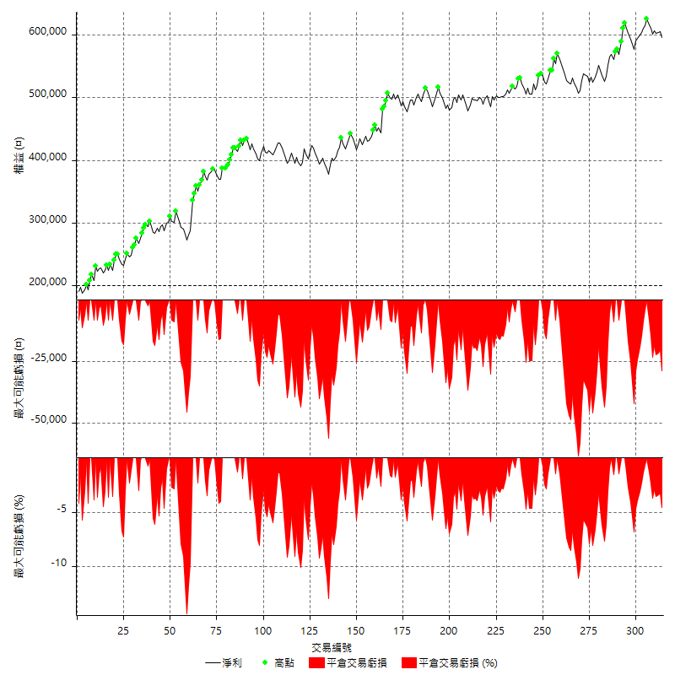

買進持有績效



月增值指數

交易分析
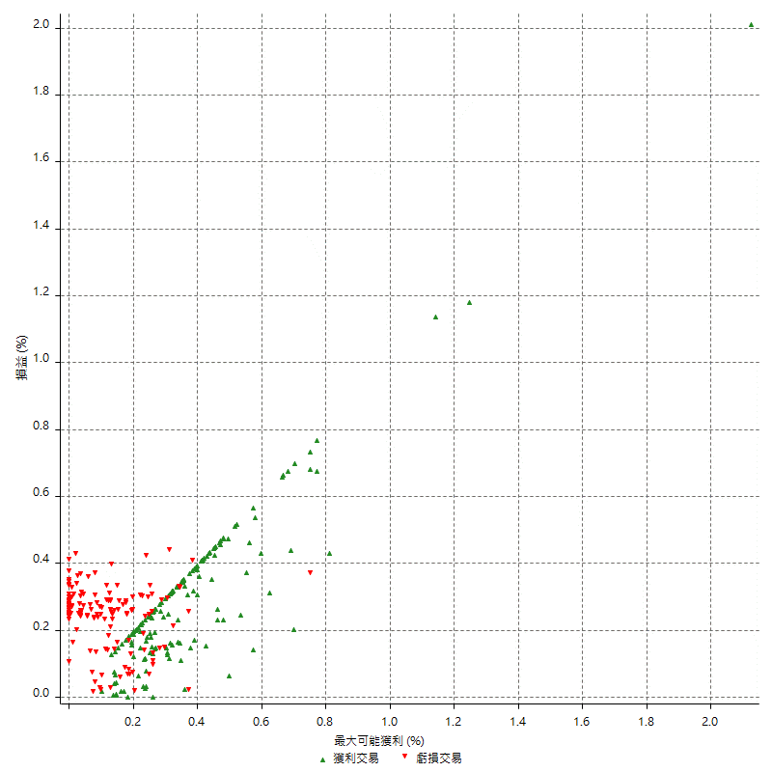
總交易分析

 | 所有交易 | 多單 | 空單
交易總次數 | 314 | 4 | 310
未平倉交易總數量 | 0 | 0 | 0
獲利交易次數 | 167 | 3 | 164
虧損交易次數 | 147 | 1 | 146
勝率 | 53.184713376 | 75 | 52.903225806
平均交易(獲利 & 虧損) | 1263.0573248 | 12400 | 1119.3548387
平均獲利交易 | 8580.8383234 | 19333.333333 | 8384.1463415
平均虧損交易 | -7050.3401361 | -8400 | -7041.0958904
平均獲利/平均虧損 比率 | 1.2170814681 | 2.3015873016 | 1.1907445193
最大的交易獲利 | 48800 | 48800 | 38400
最大的交易虧損 | -8400 | -8400 | -8400
平倉交易的平均K棒數 | 3.9 | 2.8 | 3.9
獲利平倉交易的平均K棒數 | 3.9 | 3 | 3.9
虧損平倉交易的平均K棒數 | 3.9 | 2 | 3.9
平倉交易間的平均K棒數 | n/a | n/a | n/a
獲利平倉交易間的平均K棒數 | 309.9 | 17460.7 | 315.6
虧損平倉交易間的平均K棒數 | 352.5 | 52389 | 354.9

極端交易

 | 全部 | 正 | 負
1 Std. Deviation of Avg. Trade | 9093.8998381 | 5969.8129588 | 2436.0133092
平均交易金額 +1標準差 | 10356.957163 | 14550.651282 | -4614.3268269
平均交易金額 -1標準差 | -7830.8425132 | 2611.0253646 | -9486.3534452
極端交易次數 | 18 | 18 | 0
極端交易損益比 |  | 367600

最大獲利/最大虧損

 | 最大可能獲利 | 最大可能虧損
最大值 | 51400 | -8000
最大值日期 | 2020-08-20 | 2020-02-12
平均值 | 7117.1974522 | -5009.5541401
最大值 (%) | 2.1243180691 | -0.4158004158
最大值 (%) 日期 | 2020-08-20 | 2020-03-26
平均值 (%) | 0.24824171126 | -0.17148971916
1標準差 | 5812.7784577 | 2909.4598038
平均交易金額 +1標準差 | 12929.97591 | -2100.0943363
平均交易金額 -1標準差 | 1304.4189945 | -7919.013944

交易序列分析

Z值 | -0.43849269767
信賴界限 | 0.3389712492
策略精確預期 | 1263.0573248
最大連續獲利交易次數 | 7
最大連續虧損交易次數 | 7
最大連續獲利金額 | 85600
最大連續虧損金額 | -48400
最大連續獲利 (%) | 31.309436723
最大連續虧損 (%) | -14.294670846

交易序列統計量

連續獲利 | 序列編號 | 序列的平均獲利 | 下筆交易的平均虧損
1 | 26 | 8630.7692308 | -6807.6923077
2 | 26 | 7969.2307692 | -6969.2307692
3 | 13 | 8723.0769231 | -7092.3076923
4 | 8 | 8987.5 | -7650
5 | 1 | 17120 | -8400
6 | 1 | 5433.3333333 | -5400
7 | 1 | 6885.7142857 | -8400
連續虧損 | 序列編號 | 序列的平均虧損 | 下筆交易的平均獲利
1 | 41 | -6897.5609756 | 8214.6341463
2 | 16 | -6506.25 | 9087.5
3 | 12 | -7100 | 7716.6666667
4 | 5 | -7690 | 7640
5 | 1 | -8400 | 13000
6 | 1 | -7600 | 8000
7 | 1 | -6914.2857143 | 10400

總交易

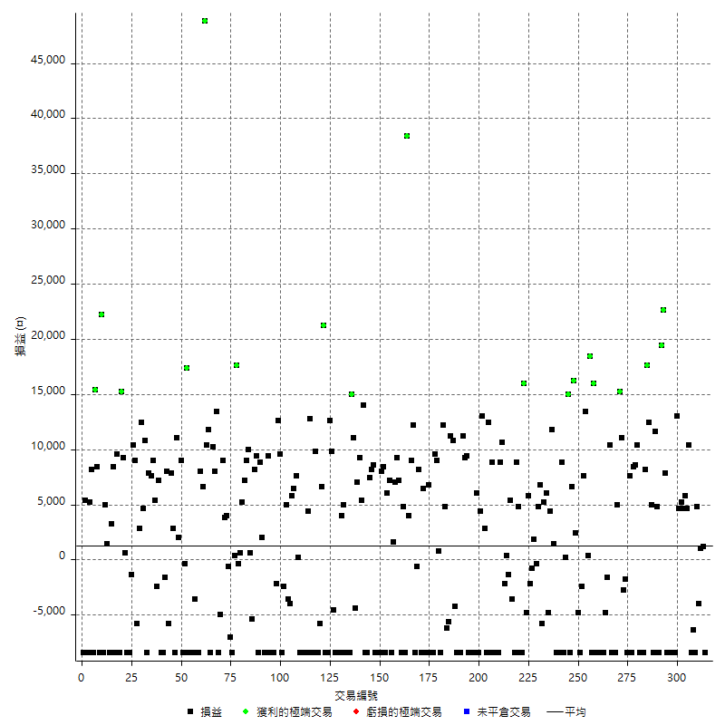

獲利交易

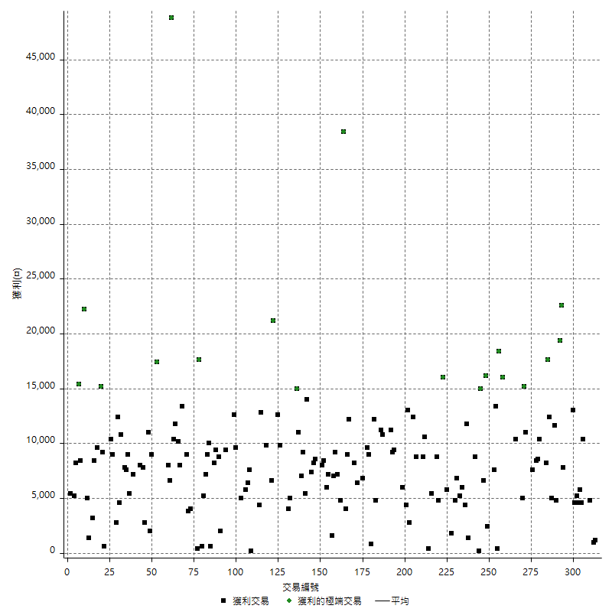

虧損交易

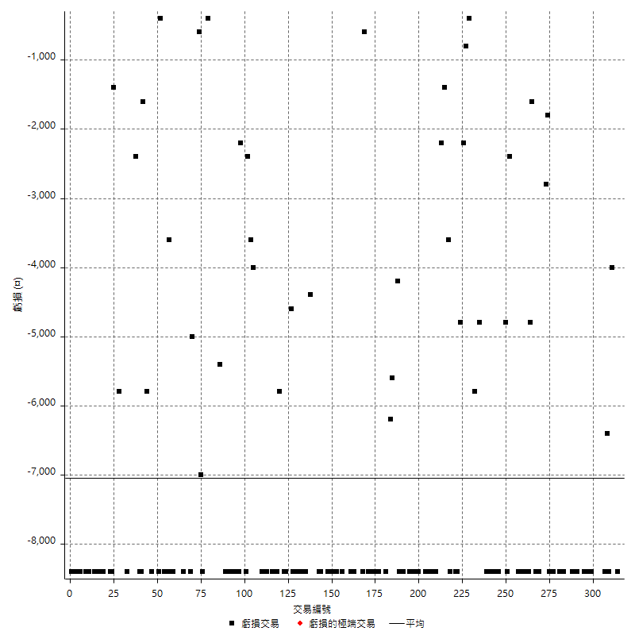

最大可能虧損

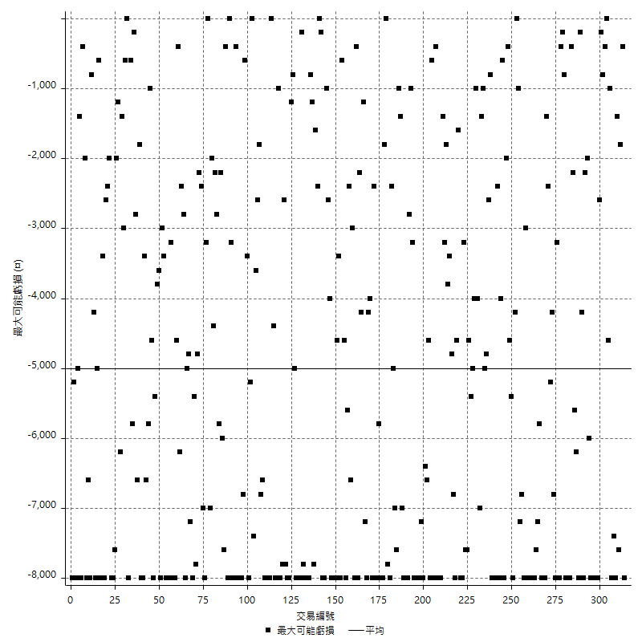

虧損的損益

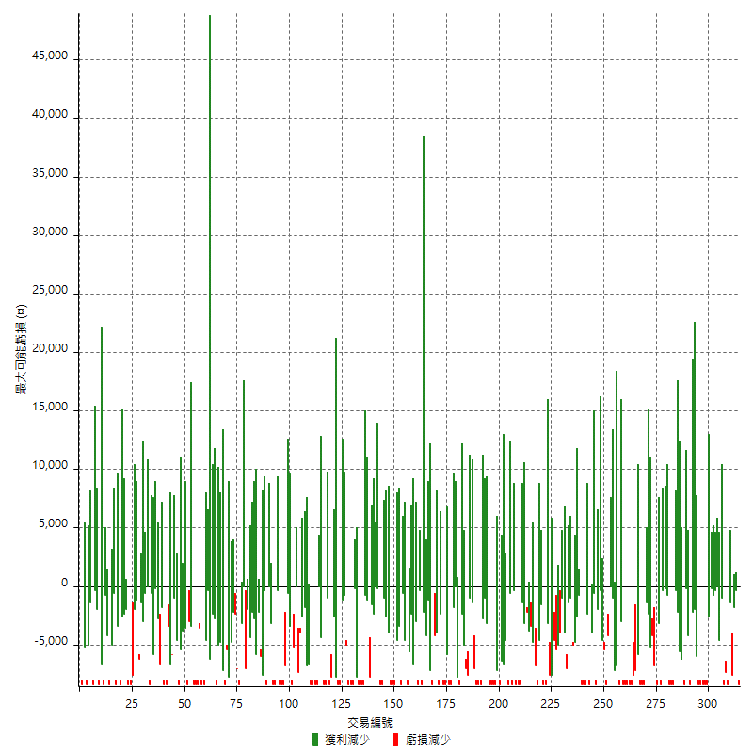

最大虧損幅度

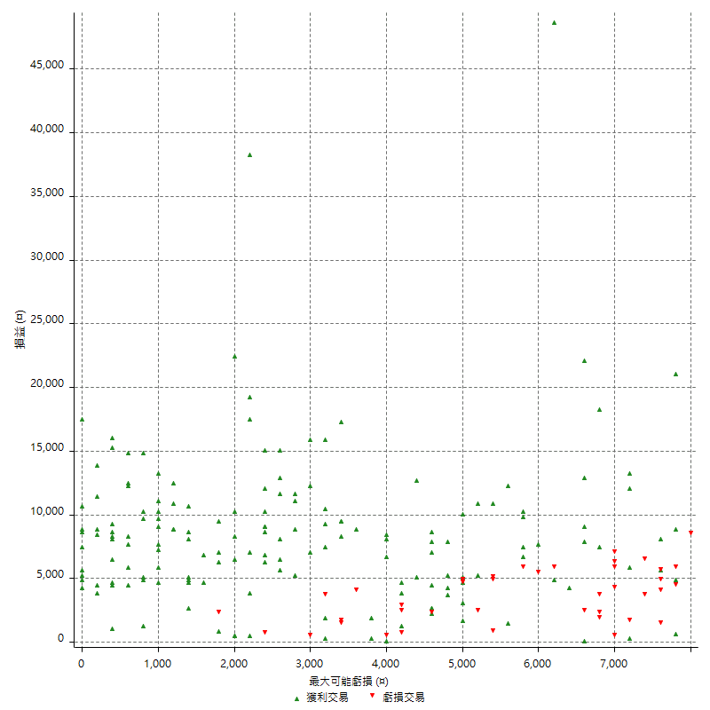

最大虧損幅度 (%)

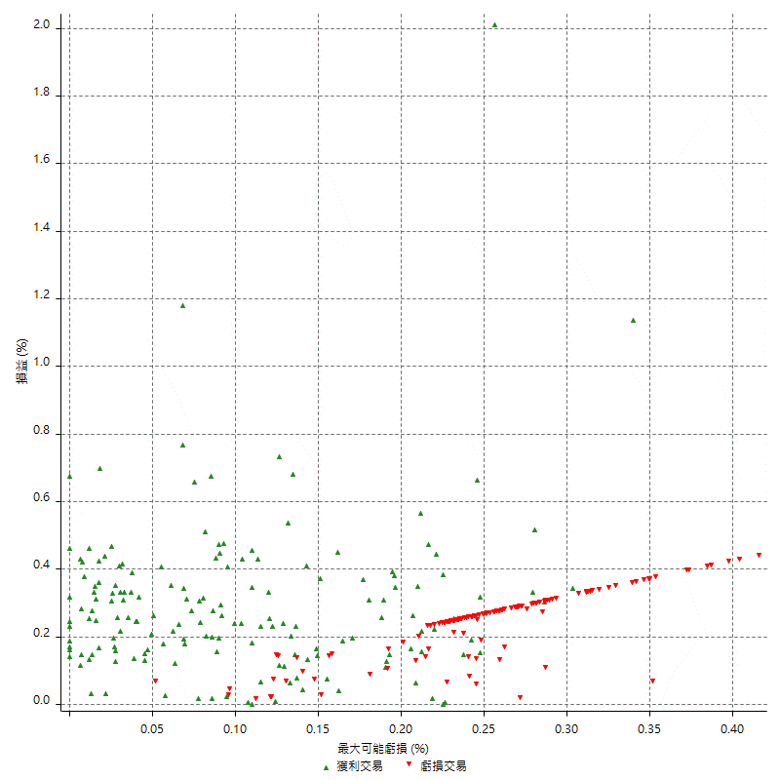

最大可能獲利

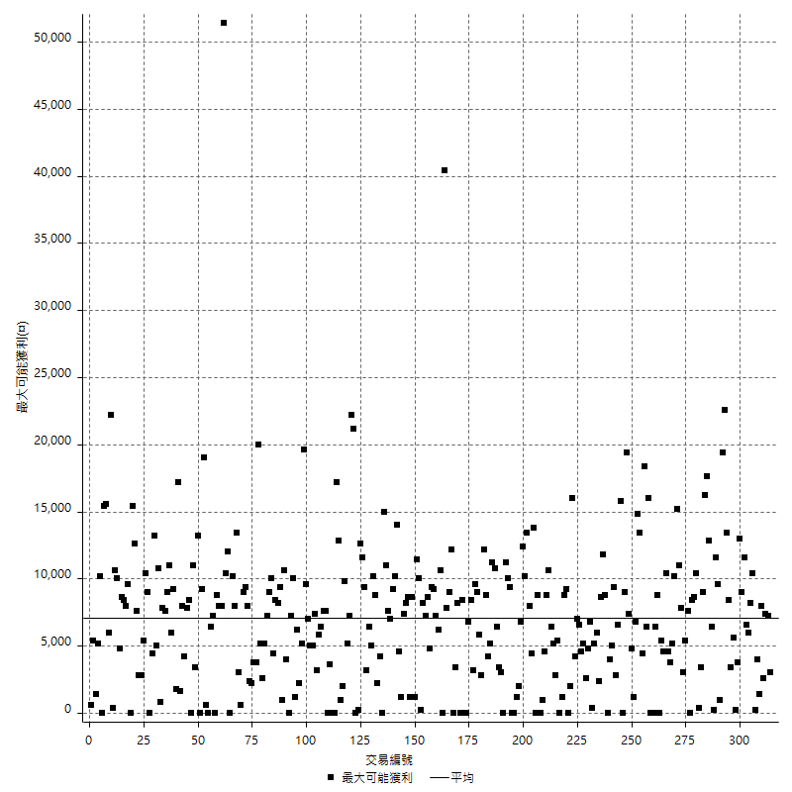

獲利的損益

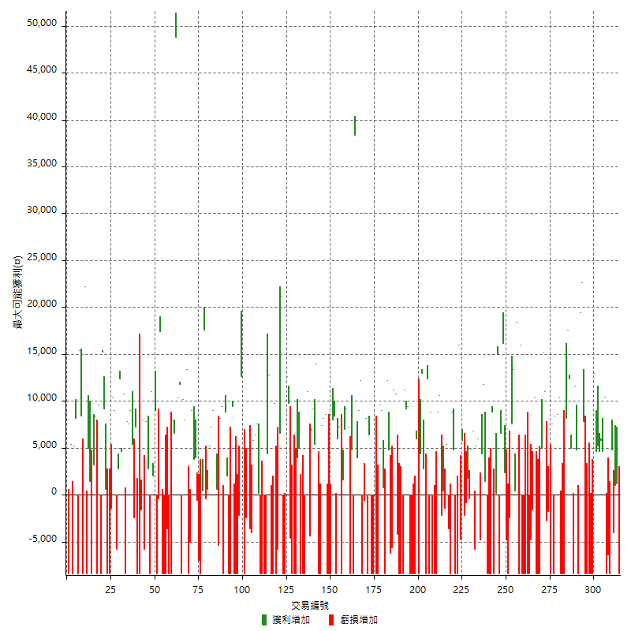

最大獲利幅度

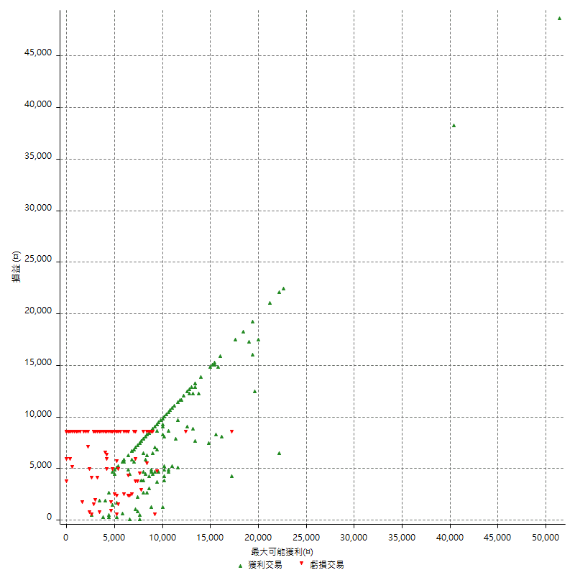

最大獲利幅度 (%)

週期性分析
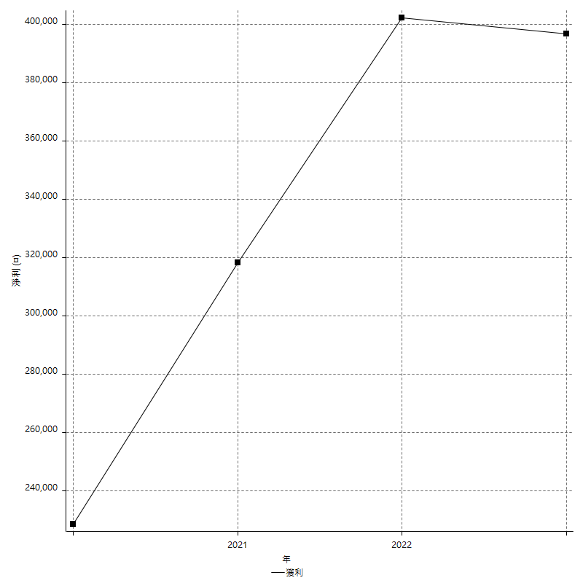
Daily Period Analysis

期間 | 獲利(¤) | 獲利(%) | 毛利 | 毛損 | 交易次數 | 勝率
2023-03-07 | -8400 | -1.3884297521 | 0 | -8400 | 1 | 0
2023-03-02 | 1200 | 0.19874130507 | 1200 | 0 | 1 | 100
2023-02-24 | 1000 | 0.16589250166 | 1000 | 0 | 1 | 100
2023-02-21 | 800 | 0.13289036545 | 4800 | -4000 | 2 | 50
2023-02-14 | -8400 | -1.376146789 | 0 | -8400 | 1 | 0
2023-02-09 | -6400 | -1.037613489 | 0 | -6400 | 1 | 0
2023-02-03 | -8400 | -1.3435700576 | 0 | -8400 | 1 | 0
2023-01-31 | 15000 | 2.4582104228 | 15000 | 0 | 2 | 100
2023-01-17 | 10400 | 1.7339113038 | 10400 | 0 | 2 | 100
2023-01-13 | 9800 | 1.6610169492 | 9800 | 0 | 2 | 100
2023-01-10 | 4600 | 0.78578749573 | 13000 | -8400 | 2 | 50
2023-01-04 | -16800 | -2.7897708403 | 0 | -16800 | 2 | 0
2022-12-15 | -8400 | -1.3756960367 | 0 | -8400 | 1 | 0
2022-12-09 | -8400 | -1.3570274637 | 0 | -8400 | 1 | 0
2022-11-18 | 7800 | 1.2761780105 | 7800 | 0 | 1 | 100
2022-11-16 | 42000 | 7.3787772312 | 42000 | 0 | 2 | 100
2022-11-14 | -3600 | -0.62849162011 | 4800 | -8400 | 2 | 50
2022-11-10 | 11600 | 2.0669992872 | 11600 | 0 | 1 | 100
2022-11-02 | -8400 | -1.4747191011 | 0 | -8400 | 1 | 0
2022-10-26 | 5000 | 0.88558271343 | 5000 | 0 | 1 | 100
2022-10-24 | 12400 | 2.2455632017 | 12400 | 0 | 1 | 100
2022-10-21 | 25800 | 4.9012158055 | 25800 | 0 | 2 | 100
2022-10-18 | -8400 | -1.5706806283 | 0 | -8400 | 1 | 0
2022-10-05 | -16800 | -3.0456852792 | 0 | -16800 | 2 | 0
2022-09-21 | 10400 | 1.9216555802 | 10400 | 0 | 1 | 100
2022-09-13 | 17000 | 3.2430370088 | 17000 | 0 | 2 | 100
2022-08-19 | -8400 | -1.5771686068 | 0 | -8400 | 1 | 0
2022-08-17 | 7600 | 1.4476190476 | 7600 | 0 | 1 | 100
2022-08-12 | -8400 | -1.5748031496 | 0 | -8400 | 1 | 0
2022-08-08 | -4600 | -0.85501858736 | 0 | -4600 | 2 | 0
2022-08-04 | 11000 | 2.0872865275 | 11000 | 0 | 1 | 100
2022-08-03 | 15200 | 2.9699101211 | 15200 | 0 | 1 | 100
2022-07-28 | -3400 | -0.6599378882 | 5000 | -8400 | 2 | 50
2022-07-22 | -16800 | -3.1578947368 | 0 | -16800 | 2 | 0
2022-07-20 | 10400 | 1.9938650307 | 10400 | 0 | 1 | 100
2022-07-19 | -1600 | -0.30581039755 | 0 | -1600 | 1 | 0
2022-07-15 | -4800 | -0.90909090909 | 0 | -4800 | 1 | 0
2022-07-14 | -8400 | -1.5659955257 | 0 | -8400 | 1 | 0
2022-07-08 | -8400 | -1.5418502203 | 0 | -8400 | 1 | 0
2022-07-07 | -8400 | -1.5184381779 | 0 | -8400 | 1 | 0
2022-06-15 | -8400 | -1.4957264957 | 0 | -8400 | 1 | 0
2022-06-06 | -8400 | -1.4736842105 | 0 | -8400 | 1 | 0
2022-06-01 | 16000 | 2.8880866426 | 16000 | 0 | 1 | 100
2022-05-31 | -8400 | -1.493598862 | 0 | -8400 | 1 | 0
2022-05-26 | 18400 | 3.3823529412 | 18400 | 0 | 1 | 100
2022-05-16 | 13800 | 2.6027913995 | 13800 | 0 | 2 | 100
2022-05-11 | 7600 | 1.4542671259 | 7600 | 0 | 1 | 100
2022-04-21 | -2400 | -0.45714285714 | 0 | -2400 | 1 | 0
2022-04-20 | -8400 | -1.5748031496 | 0 | -8400 | 1 | 0
2022-04-14 | -2400 | -0.44792833147 | 2400 | -4800 | 2 | 50
2022-04-11 | 16200 | 3.1177829099 | 16200 | 0 | 1 | 100
2022-03-31 | 6600 | 1.2865497076 | 6600 | 0 | 1 | 100
2022-03-23 | -8400 | -1.6110471807 | 0 | -8400 | 1 | 0
2022-03-18 | 15000 | 2.9620853081 | 15000 | 0 | 1 | 100
2022-02-17 | 200 | 0.039510075069 | 200 | 0 | 1 | 100
2022-02-10 | 400 | 0.07908264136 | 8800 | -8400 | 2 | 50
2022-01-18 | -8400 | -1.6336056009 | 0 | -8400 | 1 | 0
2022-01-13 | -16800 | -3.1638418079 | 0 | -16800 | 2 | 0
2022-01-12 | 1400 | 0.26435045317 | 1400 | 0 | 1 | 100
2022-01-05 | 16200 | 3.1554343592 | 16200 | 0 | 2 | 100
2022-01-03 | -4800 | -0.92628328831 | 0 | -4800 | 1 | 0
2021-12-30 | 11200 | 2.2090729783 | 11200 | 0 | 2 | 100
2021-12-29 | 1000 | 0.1976284585 | 6800 | -5800 | 2 | 50
2021-12-28 | 4800 | 0.95770151636 | 4800 | 0 | 1 | 100
2021-12-22 | 1400 | 0.28011204482 | 1800 | -400 | 2 | 50
2021-12-17 | -800 | -0.15980823012 | 0 | -800 | 1 | 0
2021-12-15 | -2200 | -0.43754972156 | 0 | -2200 | 1 | 0
2021-12-08 | 5800 | 1.1670020121 | 5800 | 0 | 1 | 100
2021-12-03 | 11200 | 2.3054755043 | 16000 | -4800 | 2 | 50
2021-12-02 | -16800 | -3.3426183844 | 0 | -16800 | 2 | 0
2021-11-25 | 4800 | 0.96424266774 | 4800 | 0 | 1 | 100
2021-11-19 | 8800 | 1.799591002 | 8800 | 0 | 1 | 100
2021-11-18 | -8400 | -1.6887816647 | 0 | -8400 | 1 | 0
2021-11-17 | 1800 | 0.36319612591 | 5400 | -3600 | 2 | 50
2021-11-16 | -1000 | -0.20136931132 | 400 | -1400 | 2 | 50
2021-11-12 | 8400 | 1.7206063089 | 10600 | -2200 | 2 | 50
2021-11-10 | 8800 | 1.8356278682 | 8800 | 0 | 1 | 100
2021-11-08 | -8400 | -1.7220172202 | 0 | -8400 | 1 | 0
2021-10-28 | -8400 | -1.6928657799 | 0 | -8400 | 1 | 0
2021-10-27 | 400 | 0.080677692618 | 8800 | -8400 | 2 | 50
2021-10-21 | -8400 | -1.6660055534 | 0 | -8400 | 1 | 0
2021-10-20 | 4000 | 0.79968012795 | 12400 | -8400 | 2 | 50
2021-10-18 | 15800 | 3.2617671346 | 15800 | 0 | 2 | 100
2021-10-08 | -4000 | -0.819000819 | 4400 | -8400 | 2 | 50
2021-09-14 | 6000 | 1.2437810945 | 6000 | 0 | 1 | 100
2021-09-13 | -8400 | -1.7114914425 | 0 | -8400 | 1 | 0
2021-09-06 | -16800 | -3.3096926714 | 0 | -16800 | 2 | 0
2021-09-03 | -8400 | -1.6279069767 | 0 | -8400 | 1 | 0
2021-09-02 | 18600 | 3.7394451146 | 18600 | 0 | 2 | 100
2021-09-01 | 2800 | 0.56611403154 | 11200 | -8400 | 2 | 50
2021-08-30 | -16800 | -3.2850997262 | 0 | -16800 | 2 | 0
2021-08-24 | 6600 | 1.3074484945 | 10800 | -4200 | 2 | 50
2021-08-19 | 11200 | 2.2690437601 | 11200 | 0 | 1 | 100
2021-08-05 | -5600 | -1.1217948718 | 0 | -5600 | 1 | 0
2021-08-03 | -1400 | -0.27966440272 | 4800 | -6200 | 2 | 50
2021-07-23 | 12200 | 2.497952498 | 12200 | 0 | 1 | 100
2021-07-15 | -8400 | -1.690821256 | 0 | -8400 | 1 | 0
2021-07-12 | 800 | 0.16129032258 | 800 | 0 | 1 | 100
2021-07-08 | 9000 | 1.8480492813 | 9000 | 0 | 1 | 100
2021-07-06 | 1200 | 0.24701523261 | 9600 | -8400 | 2 | 50
2021-07-01 | -8400 | -1.6997167139 | 0 | -8400 | 1 | 0
2021-06-29 | 6800 | 1.3951579811 | 6800 | 0 | 1 | 100
2021-06-28 | -8400 | -1.694231545 | 0 | -8400 | 1 | 0
2021-06-24 | -8400 | -1.6660055534 | 0 | -8400 | 1 | 0
2021-06-18 | -2000 | -0.39510075069 | 6400 | -8400 | 2 | 50
2021-06-16 | 7600 | 1.5242679503 | 8200 | -600 | 2 | 50
2021-06-10 | -8400 | -1.6568047337 | 0 | -8400 | 1 | 0
2021-06-02 | 21200 | 4.363935776 | 21200 | 0 | 2 | 100
2021-05-26 | 4000 | 0.8302200083 | 4000 | 0 | 1 | 100
2021-05-19 | 30000 | 6.6401062417 | 38400 | -8400 | 2 | 50
2021-05-10 | -3600 | -0.79051383399 | 4800 | -8400 | 2 | 50
2021-04-28 | 7200 | 1.6064257028 | 7200 | 0 | 1 | 100
2021-04-27 | 16200 | 3.75 | 16200 | 0 | 2 | 100
2021-04-20 | -6800 | -1.549680948 | 1600 | -8400 | 2 | 50
2021-04-19 | 13200 | 3.1015037594 | 13200 | 0 | 2 | 100
2021-04-16 | 0 | 0 | 8400 | -8400 | 2 | 50
2021-04-09 | -400 | -0.093896713615 | 8000 | -8400 | 2 | 50
2021-04-08 | -8400 | -1.9337016575 | 0 | -8400 | 1 | 0
2021-04-01 | 200 | 0.046061722708 | 8600 | -8400 | 2 | 50
2021-03-31 | 15600 | 3.7267080745 | 15600 | 0 | 2 | 100
2021-03-30 | -16800 | -3.8585209003 | 0 | -16800 | 2 | 0
2021-03-25 | 14000 | 3.3222591362 | 14000 | 0 | 1 | 100
2021-03-23 | 5400 | 1.2980769231 | 5400 | 0 | 1 | 100
2021-03-17 | 16200 | 4.052026013 | 16200 | 0 | 2 | 100
2021-03-12 | 6600 | 1.6785350966 | 11000 | -4400 | 2 | 50
2021-03-10 | 15000 | 3.9661554733 | 15000 | 0 | 1 | 100
2021-03-03 | -8400 | -2.1727884118 | 0 | -8400 | 1 | 0
2021-02-24 | -8400 | -2.1265822785 | 0 | -8400 | 1 | 0
2021-02-23 | -8400 | -2.0823004462 | 0 | -8400 | 1 | 0
2021-02-22 | 9000 | 2.2819472617 | 9000 | 0 | 2 | 100
2021-02-18 | -16800 | -4.0856031128 | 0 | -16800 | 2 | 0
2021-02-05 | -8400 | -2.0019065777 | 0 | -8400 | 1 | 0
2021-02-03 | 5200 | 1.2548262548 | 9800 | -4600 | 2 | 50
2021-01-20 | 4200 | 1.023890785 | 12600 | -8400 | 2 | 50
2021-01-18 | -8400 | -2.0066889632 | 0 | -8400 | 1 | 0
2021-01-15 | 27800 | 7.1136131013 | 27800 | 0 | 2 | 100
2021-01-14 | -5800 | -1.4624306606 | 0 | -5800 | 1 | 0
2021-01-12 | 1400 | 0.35425101215 | 9800 | -8400 | 2 | 50
2021-01-11 | -8400 | -2.0812685828 | 0 | -8400 | 1 | 0
2021-01-08 | 4400 | 1.1022044088 | 12800 | -8400 | 2 | 50
2021-01-06 | -4000 | -0.99206349206 | 4400 | -8400 | 2 | 50
2021-01-05 | -16800 | -4 | 0 | -16800 | 2 | 0
2021-01-04 | -8400 | -1.9607843137 | 0 | -8400 | 1 | 0
2020-12-31 | 7800 | 1.8544935806 | 7800 | 0 | 2 | 100
2020-12-29 | 12200 | 2.9872673849 | 12200 | 0 | 2 | 100
2020-12-25 | -4000 | -0.96993210475 | 0 | -4000 | 1 | 0
2020-12-22 | -3600 | -0.86538461538 | 0 | -3600 | 1 | 0
2020-12-21 | 5000 | 1.2165450122 | 5000 | 0 | 1 | 100
2020-12-09 | -2400 | -0.58055152395 | 0 | -2400 | 1 | 0
2020-12-08 | -8400 | -1.9914651494 | 0 | -8400 | 1 | 0
2020-12-07 | 22200 | 5.5555555556 | 22200 | 0 | 2 | 100
2020-12-04 | -2200 | -0.54753608761 | 0 | -2200 | 1 | 0
2020-12-03 | -8400 | -2.04778157 | 0 | -8400 | 1 | 0
2020-12-02 | -16800 | -3.9344262295 | 0 | -16800 | 2 | 0
2020-11-30 | 1000 | 0.23474178404 | 9400 | -8400 | 2 | 50
2020-11-27 | -8400 | -1.9337016575 | 0 | -8400 | 1 | 0
2020-11-24 | 2000 | 0.4625346901 | 2000 | 0 | 1 | 100
2020-11-17 | 400 | 0.092592592593 | 8800 | -8400 | 2 | 50
2020-11-12 | 17600 | 4.2471042471 | 17600 | 0 | 2 | 100
2020-11-06 | -5400 | -1.2863268223 | 0 | -5400 | 1 | 0
2020-11-05 | 10600 | 2.5904203324 | 10600 | 0 | 2 | 100
2020-11-04 | 16200 | 4.1221374046 | 16200 | 0 | 2 | 100
2020-10-26 | 5200 | 1.3408973698 | 5200 | 0 | 1 | 100
2020-10-20 | 200 | 0.051599587203 | 600 | -400 | 2 | 50
2020-10-13 | 17600 | 4.7567567568 | 17600 | 0 | 1 | 100
2020-10-12 | 400 | 0.10822510823 | 400 | 0 | 1 | 100
2020-10-08 | -8400 | -2.2222222222 | 0 | -8400 | 1 | 0
2020-10-07 | -7000 | -1.8181818182 | 0 | -7000 | 1 | 0
2020-10-05 | -600 | -0.15560165975 | 0 | -600 | 1 | 0
2020-09-29 | 7800 | 2.0645844362 | 7800 | 0 | 2 | 100
2020-09-21 | 9000 | 2.4403470716 | 9000 | 0 | 1 | 100
2020-09-15 | -13400 | -3.5060177917 | 0 | -13400 | 2 | 0
2020-09-03 | 13400 | 3.6334056399 | 13400 | 0 | 1 | 100
2020-09-02 | 8000 | 2.2172949002 | 8000 | 0 | 1 | 100
2020-08-27 | 10200 | 2.9092983457 | 10200 | 0 | 1 | 100
2020-08-26 | 3400 | 0.97926267281 | 11800 | -8400 | 2 | 50
2020-08-24 | 10400 | 3.0878859857 | 10400 | 0 | 1 | 100
2020-08-20 | 48800 | 16.944444444 | 48800 | 0 | 1 | 100
2020-08-18 | 6600 | 2.3454157783 | 6600 | 0 | 1 | 100
2020-08-13 | 8000 | 2.9261155816 | 8000 | 0 | 1 | 100
2020-08-11 | -8400 | -2.9808374734 | 0 | -8400 | 1 | 0
2020-08-10 | -8400 | -2.894555479 | 0 | -8400 | 1 | 0
2020-08-06 | -12000 | -3.9708802118 | 0 | -12000 | 2 | 0
2020-08-05 | -8400 | -2.7044430135 | 0 | -8400 | 1 | 0
2020-07-30 | -8400 | -2.6332288401 | 0 | -8400 | 1 | 0
2020-07-28 | 17400 | 5.7692307692 | 17400 | 0 | 1 | 100
2020-07-22 | -8800 | -2.8350515464 | 0 | -8800 | 2 | 0
2020-07-20 | 9000 | 2.9860650299 | 9000 | 0 | 1 | 100
2020-07-15 | 2000 | 0.66800267201 | 2000 | 0 | 1 | 100
2020-07-14 | 11000 | 3.814147018 | 11000 | 0 | 1 | 100
2020-07-09 | -8400 | -2.8301886792 | 0 | -8400 | 1 | 0
2020-07-07 | 10600 | 3.7037037037 | 10600 | 0 | 2 | 100
2020-07-03 | 2200 | 0.77464788732 | 8000 | -5800 | 2 | 50
2020-06-24 | -1600 | -0.56022408964 | 0 | -1600 | 1 | 0
2020-06-23 | -8400 | -2.8571428571 | 0 | -8400 | 1 | 0
2020-06-22 | -8400 | -2.7777777778 | 0 | -8400 | 1 | 0
2020-06-17 | 4800 | 1.6129032258 | 7200 | -2400 | 2 | 50
2020-06-15 | 5400 | 1.8480492813 | 5400 | 0 | 1 | 100
2020-06-11 | 16600 | 6.023222061 | 16600 | 0 | 2 | 100
2020-06-09 | 7800 | 2.9126213592 | 7800 | 0 | 1 | 100
2020-06-08 | 2400 | 0.90429540317 | 10800 | -8400 | 2 | 50
2020-06-04 | 17000 | 6.8438003221 | 17000 | 0 | 2 | 100
2020-05-27 | 2800 | 1.1400651466 | 2800 | 0 | 1 | 100
2020-05-19 | 3200 | 1.3201320132 | 9000 | -5800 | 2 | 50
2020-05-18 | 10400 | 4.4827586207 | 10400 | 0 | 1 | 100
2020-05-15 | -1400 | -0.59982862039 | 0 | -1400 | 1 | 0
2020-05-06 | -8400 | -3.4739454094 | 0 | -8400 | 1 | 0
2020-04-29 | -8400 | -3.3573141487 | 0 | -8400 | 1 | 0
2020-04-28 | 9800 | 4.0765391015 | 9800 | 0 | 2 | 100
2020-04-23 | 6800 | 2.9109589041 | 15200 | -8400 | 2 | 50
2020-04-20 | 9600 | 4.2857142857 | 9600 | 0 | 1 | 100
2020-04-15 | -8400 | -3.6144578313 | 0 | -8400 | 1 | 0
2020-04-13 | 8400 | 3.75 | 8400 | 0 | 1 | 100
2020-04-09 | 3200 | 1.4492753623 | 3200 | 0 | 1 | 100
2020-04-08 | -7000 | -3.0728709394 | 1400 | -8400 | 2 | 50
2020-04-07 | -3400 | -1.4705882353 | 5000 | -8400 | 2 | 50
2020-03-27 | 22200 | 10.622009569 | 22200 | 0 | 1 | 100
2020-03-26 | 0 | 0 | 8400 | -8400 | 2 | 50
2020-03-11 | 15400 | 7.9545454545 | 15400 | 0 | 1 | 100
2020-03-04 | -8400 | -4.1584158416 | 0 | -8400 | 1 | 0
2020-02-26 | 8200 | 4.2311661507 | 8200 | 0 | 1 | 100
2020-02-20 | 5200 | 2.7571580064 | 5200 | 0 | 1 | 100
2020-02-13 | -3000 | -1.5657620042 | 5400 | -8400 | 2 | 50
2020-02-12 | -8400 | -4.2 | 0 | -8400 | 1 | 0

Daily Rolling Period Analysis

期間 | 獲利(¤) | 獲利(%) | 毛利 | 毛損 | 交易次數 | 勝率
當日 - 2023/3/7 | -8400 | -0.27397260274 | 0 | -8400 | 1 | 0
2023/3/6 - 2023/3/7 | -8400 | -0.27397260274 | 0 | -8400 | 1 | 0
2023/3/5 - 2023/3/7 | -8400 | -0.27397260274 | 0 | -8400 | 1 | 0
2023/3/4 - 2023/3/7 | -8400 | -0.27397260274 | 0 | -8400 | 1 | 0
2023/3/3 - 2023/3/7 | -8400 | -0.27397260274 | 0 | -8400 | 1 | 0
2023/3/2 - 2023/3/7 | -7200 | -0.23501762632 | 1200 | -8400 | 2 | 50
2023/3/1 - 2023/3/7 | -7200 | -0.23501762632 | 1200 | -8400 | 2 | 50
2023/2/28 - 2023/3/7 | -7200 | -0.23501762632 | 1200 | -8400 | 2 | 50
2023/2/27 - 2023/3/7 | -7200 | -0.23501762632 | 1200 | -8400 | 2 | 50
2023/2/26 - 2023/3/7 | -7200 | -0.23501762632 | 1200 | -8400 | 2 | 50
2023/2/25 - 2023/3/7 | -7200 | -0.23501762632 | 1200 | -8400 | 2 | 50
2023/2/24 - 2023/3/7 | -6200 | -0.20250849229 | 2200 | -8400 | 3 | 66.666666667
2023/2/23 - 2023/3/7 | -6200 | -0.20250849229 | 2200 | -8400 | 3 | 66.666666667
2023/2/22 - 2023/3/7 | -6200 | -0.20250849229 | 2200 | -8400 | 3 | 66.666666667
2023/2/21 - 2023/3/7 | -5400 | -0.17693315858 | 7000 | -12400 | 5 | 60
2023/2/20 - 2023/3/7 | -5400 | -0.17693315858 | 7000 | -12400 | 5 | 60
2023/2/19 - 2023/3/7 | -5400 | -0.17693315858 | 7000 | -12400 | 5 | 60
2023/2/18 - 2023/3/7 | -5400 | -0.17693315858 | 7000 | -12400 | 5 | 60
2023/2/17 - 2023/3/7 | -5400 | -0.17693315858 | 7000 | -12400 | 5 | 60
2023/2/16 - 2023/3/7 | -5400 | -0.17693315858 | 7000 | -12400 | 5 | 60
2023/2/15 - 2023/3/7 | -5400 | -0.17693315858 | 7000 | -12400 | 5 | 60
2023/2/14 - 2023/3/7 | -13800 | -0.45216251638 | 7000 | -20800 | 6 | 50
2023/2/13 - 2023/3/7 | -13800 | -0.45216251638 | 7000 | -20800 | 6 | 50
2023/2/12 - 2023/3/7 | -13800 | -0.45216251638 | 7000 | -20800 | 6 | 50
2023/2/11 - 2023/3/7 | -13800 | -0.45216251638 | 7000 | -20800 | 6 | 50
2023/2/10 - 2023/3/7 | -13800 | -0.45216251638 | 7000 | -20800 | 6 | 50
2023/2/9 - 2023/3/7 | -20200 | -0.66186107471 | 7000 | -27200 | 7 | 42.857142857
2023/2/8 - 2023/3/7 | -20200 | -0.66186107471 | 7000 | -27200 | 7 | 42.857142857
2023/2/7 - 2023/3/7 | -20200 | -0.66186107471 | 7000 | -27200 | 7 | 42.857142857
2023/2/6 - 2023/3/7 | -20200 | -0.66186107471 | 7000 | -27200 | 7 | 42.857142857
2023/2/5 - 2023/3/7 | -20200 | -0.66186107471 | 7000 | -27200 | 7 | 42.857142857
2023/2/4 - 2023/3/7 | -20200 | -0.66186107471 | 7000 | -27200 | 7 | 42.857142857
2023/2/3 - 2023/3/7 | -28600 | -0.9370904325 | 7000 | -35600 | 8 | 37.5
2023/2/2 - 2023/3/7 | -28600 | -0.9370904325 | 7000 | -35600 | 8 | 37.5
2023/2/1 - 2023/3/7 | -28600 | -0.9370904325 | 7000 | -35600 | 8 | 37.5
2023/1/31 - 2023/3/7 | -13600 | -0.45003309067 | 22000 | -35600 | 10 | 50
2023/1/30 - 2023/3/7 | -13600 | -0.45003309067 | 22000 | -35600 | 10 | 50
2023/1/29 - 2023/3/7 | -13600 | -0.45003309067 | 22000 | -35600 | 10 | 50
2023/1/28 - 2023/3/7 | -13600 | -0.45003309067 | 22000 | -35600 | 10 | 50
2023/1/27 - 2023/3/7 | -13600 | -0.45003309067 | 22000 | -35600 | 10 | 50
2023/1/26 - 2023/3/7 | -13600 | -0.45003309067 | 22000 | -35600 | 10 | 50
2023/1/25 - 2023/3/7 | -13600 | -0.45003309067 | 22000 | -35600 | 10 | 50
2023/1/24 - 2023/3/7 | -13600 | -0.45003309067 | 22000 | -35600 | 10 | 50
2023/1/23 - 2023/3/7 | -13600 | -0.45003309067 | 22000 | -35600 | 10 | 50
2023/1/22 - 2023/3/7 | -13600 | -0.45003309067 | 22000 | -35600 | 10 | 50
2023/1/21 - 2023/3/7 | -13600 | -0.45003309067 | 22000 | -35600 | 10 | 50
2023/1/20 - 2023/3/7 | -13600 | -0.45003309067 | 22000 | -35600 | 10 | 50
2023/1/19 - 2023/3/7 | -13600 | -0.45003309067 | 22000 | -35600 | 10 | 50
2023/1/18 - 2023/3/7 | -13600 | -0.45003309067 | 22000 | -35600 | 10 | 50
2023/1/17 - 2023/3/7 | -3200 | -0.10662401706 | 32400 | -35600 | 12 | 58.333333333
2023/1/16 - 2023/3/7 | -3200 | -0.10662401706 | 32400 | -35600 | 12 | 58.333333333
2023/1/15 - 2023/3/7 | -3200 | -0.10662401706 | 32400 | -35600 | 12 | 58.333333333
2023/1/14 - 2023/3/7 | -3200 | -0.10662401706 | 32400 | -35600 | 12 | 58.333333333
2023/1/13 - 2023/3/7 | 6600 | 0.22135766032 | 42200 | -35600 | 14 | 64.285714286
2023/1/12 - 2023/3/7 | 6600 | 0.22135766032 | 42200 | -35600 | 14 | 64.285714286
2023/1/11 - 2023/3/7 | 6600 | 0.22135766032 | 42200 | -35600 | 14 | 64.285714286
2023/1/10 - 2023/3/7 | 11200 | 0.37894167005 | 55200 | -44000 | 16 | 62.5
2023/1/9 - 2023/3/7 | 11200 | 0.37894167005 | 55200 | -44000 | 16 | 62.5
2023/1/8 - 2023/3/7 | 11200 | 0.37894167005 | 55200 | -44000 | 16 | 62.5
2023/1/7 - 2023/3/7 | 11200 | 0.37894167005 | 55200 | -44000 | 16 | 62.5
2023/1/6 - 2023/3/7 | 11200 | 0.37894167005 | 55200 | -44000 | 16 | 62.5
2023/1/5 - 2023/3/7 | 11200 | 0.37894167005 | 55200 | -44000 | 16 | 62.5
2023/1/4 - 2023/3/7 | -5600 | -0.18947083503 | 55200 | -60800 | 18 | 55.555555556
2023/1/3 - 2023/3/7 | -5600 | -0.18947083503 | 55200 | -60800 | 18 | 55.555555556
2023/1/2 - 2023/3/7 | -5600 | -0.18947083503 | 55200 | -60800 | 18 | 55.555555556
2023/1/1 - 2023/3/7 | -5600 | -0.18947083503 | 55200 | -60800 | 18 | 55.555555556
2022/12/31 - 2023/3/7 | -5600 | -0.18947083503 | 55200 | -60800 | 18 | 55.555555556
2022/12/30 - 2023/3/7 | -5600 | -0.18947083503 | 55200 | -60800 | 18 | 55.555555556
2022/12/29 - 2023/3/7 | -5600 | -0.18947083503 | 55200 | -60800 | 18 | 55.555555556
2022/12/28 - 2023/3/7 | -5600 | -0.18947083503 | 55200 | -60800 | 18 | 55.555555556
2022/12/27 - 2023/3/7 | -5600 | -0.18947083503 | 55200 | -60800 | 18 | 55.555555556
2022/12/26 - 2023/3/7 | -5600 | -0.18947083503 | 55200 | -60800 | 18 | 55.555555556
2022/12/25 - 2023/3/7 | -5600 | -0.18947083503 | 55200 | -60800 | 18 | 55.555555556
2022/12/24 - 2023/3/7 | -5600 | -0.18947083503 | 55200 | -60800 | 18 | 55.555555556
2022/12/23 - 2023/3/7 | -5600 | -0.18947083503 | 55200 | -60800 | 18 | 55.555555556
2022/12/22 - 2023/3/7 | -5600 | -0.18947083503 | 55200 | -60800 | 18 | 55.555555556
2022/12/21 - 2023/3/7 | -5600 | -0.18947083503 | 55200 | -60800 | 18 | 55.555555556
2022/12/20 - 2023/3/7 | -5600 | -0.18947083503 | 55200 | -60800 | 18 | 55.555555556
2022/12/19 - 2023/3/7 | -5600 | -0.18947083503 | 55200 | -60800 | 18 | 55.555555556
2022/12/18 - 2023/3/7 | -5600 | -0.18947083503 | 55200 | -60800 | 18 | 55.555555556
2022/12/17 - 2023/3/7 | -5600 | -0.18947083503 | 55200 | -60800 | 18 | 55.555555556
2022/12/16 - 2023/3/7 | -5600 | -0.18947083503 | 55200 | -60800 | 18 | 55.555555556
2022/12/15 - 2023/3/7 | -14000 | -0.47367708756 | 55200 | -69200 | 19 | 52.631578947
2022/12/14 - 2023/3/7 | -14000 | -0.47367708756 | 55200 | -69200 | 19 | 52.631578947
2022/12/13 - 2023/3/7 | -14000 | -0.47367708756 | 55200 | -69200 | 19 | 52.631578947
2022/12/12 - 2023/3/7 | -14000 | -0.47367708756 | 55200 | -69200 | 19 | 52.631578947
2022/12/11 - 2023/3/7 | -14000 | -0.47367708756 | 55200 | -69200 | 19 | 52.631578947
2022/12/10 - 2023/3/7 | -14000 | -0.47367708756 | 55200 | -69200 | 19 | 52.631578947
2022/12/9 - 2023/3/7 | -22400 | -0.7578833401 | 55200 | -77600 | 20 | 50
2022/12/8 - 2023/3/7 | -22400 | -0.7578833401 | 55200 | -77600 | 20 | 50
2022/12/7 - 2023/3/7 | -22400 | -0.7578833401 | 55200 | -77600 | 20 | 50
2022/12/6 - 2023/3/7 | -22400 | -0.7578833401 | 55200 | -77600 | 20 | 50
2022/12/5 - 2023/3/7 | -22400 | -0.7578833401 | 55200 | -77600 | 20 | 50
2022/12/4 - 2023/3/7 | -22400 | -0.7578833401 | 55200 | -77600 | 20 | 50
2022/12/3 - 2023/3/7 | -22400 | -0.7578833401 | 55200 | -77600 | 20 | 50
2022/12/2 - 2023/3/7 | -22400 | -0.7578833401 | 55200 | -77600 | 20 | 50
2022/12/1 - 2023/3/7 | -22400 | -0.7578833401 | 55200 | -77600 | 20 | 50
2022/11/30 - 2023/3/7 | -22400 | -0.7578833401 | 55200 | -77600 | 20 | 50
2022/11/29 - 2023/3/7 | -22400 | -0.7578833401 | 55200 | -77600 | 20 | 50
2022/11/28 - 2023/3/7 | -22400 | -0.7578833401 | 55200 | -77600 | 20 | 50
2022/11/27 - 2023/3/7 | -22400 | -0.7578833401 | 55200 | -77600 | 20 | 50
2022/11/26 - 2023/3/7 | -22400 | -0.7578833401 | 55200 | -77600 | 20 | 50
2022/11/25 - 2023/3/7 | -22400 | -0.7578833401 | 55200 | -77600 | 20 | 50
2022/11/24 - 2023/3/7 | -22400 | -0.7578833401 | 55200 | -77600 | 20 | 50
2022/11/23 - 2023/3/7 | -22400 | -0.7578833401 | 55200 | -77600 | 20 | 50
2022/11/22 - 2023/3/7 | -22400 | -0.7578833401 | 55200 | -77600 | 20 | 50
2022/11/21 - 2023/3/7 | -22400 | -0.7578833401 | 55200 | -77600 | 20 | 50
2022/11/20 - 2023/3/7 | -22400 | -0.7578833401 | 55200 | -77600 | 20 | 50
2022/11/19 - 2023/3/7 | -22400 | -0.7578833401 | 55200 | -77600 | 20 | 50
2022/11/18 - 2023/3/7 | -14600 | -0.49659863946 | 63000 | -77600 | 21 | 52.380952381
2022/11/17 - 2023/3/7 | -14600 | -0.49659863946 | 63000 | -77600 | 21 | 52.380952381
2022/11/16 - 2023/3/7 | 27400 | 0.9593837535 | 105000 | -77600 | 23 | 56.52173913
2022/11/15 - 2023/3/7 | 27400 | 0.9593837535 | 105000 | -77600 | 23 | 56.52173913
2022/11/14 - 2023/3/7 | 23800 | 0.83614390107 | 109800 | -86000 | 25 | 56
2022/11/13 - 2023/3/7 | 23800 | 0.83614390107 | 109800 | -86000 | 25 | 56
2022/11/12 - 2023/3/7 | 23800 | 0.83614390107 | 109800 | -86000 | 25 | 56
2022/11/11 - 2023/3/7 | 23800 | 0.83614390107 | 109800 | -86000 | 25 | 56
2022/11/10 - 2023/3/7 | 35400 | 1.2538962879 | 121400 | -86000 | 26 | 57.692307692
2022/11/9 - 2023/3/7 | 35400 | 1.2538962879 | 121400 | -86000 | 26 | 57.692307692
2022/11/8 - 2023/3/7 | 35400 | 1.2538962879 | 121400 | -86000 | 26 | 57.692307692
2022/11/7 - 2023/3/7 | 35400 | 1.2538962879 | 121400 | -86000 | 26 | 57.692307692
2022/11/6 - 2023/3/7 | 35400 | 1.2538962879 | 121400 | -86000 | 26 | 57.692307692
2022/11/5 - 2023/3/7 | 35400 | 1.2538962879 | 121400 | -86000 | 26 | 57.692307692
2022/11/4 - 2023/3/7 | 35400 | 1.2538962879 | 121400 | -86000 | 26 | 57.692307692
2022/11/3 - 2023/3/7 | 35400 | 1.2538962879 | 121400 | -86000 | 26 | 57.692307692
2022/11/2 - 2023/3/7 | 27000 | 0.95636157552 | 121400 | -94400 | 27 | 55.555555556
2022/11/1 - 2023/3/7 | 27000 | 0.95636157552 | 121400 | -94400 | 27 | 55.555555556
2022/10/31 - 2023/3/7 | 27000 | 0.95636157552 | 121400 | -94400 | 27 | 55.555555556
2022/10/30 - 2023/3/7 | 27000 | 0.95636157552 | 121400 | -94400 | 27 | 55.555555556
2022/10/29 - 2023/3/7 | 27000 | 0.95636157552 | 121400 | -94400 | 27 | 55.555555556
2022/10/28 - 2023/3/7 | 27000 | 0.95636157552 | 121400 | -94400 | 27 | 55.555555556
2022/10/27 - 2023/3/7 | 27000 | 0.95636157552 | 121400 | -94400 | 27 | 55.555555556
2022/10/26 - 2023/3/7 | 32000 | 1.137494668 | 126400 | -94400 | 28 | 57.142857143
2022/10/25 - 2023/3/7 | 32000 | 1.137494668 | 126400 | -94400 | 28 | 57.142857143
2022/10/24 - 2023/3/7 | 44400 | 1.5923110027 | 138800 | -94400 | 29 | 58.620689655
2022/10/23 - 2023/3/7 | 44400 | 1.5923110027 | 138800 | -94400 | 29 | 58.620689655
2022/10/22 - 2023/3/7 | 44400 | 1.5923110027 | 138800 | -94400 | 29 | 58.620689655
2022/10/21 - 2023/3/7 | 70200 | 2.5650394621 | 164600 | -94400 | 31 | 61.290322581
2022/10/20 - 2023/3/7 | 70200 | 2.5650394621 | 164600 | -94400 | 31 | 61.290322581
2022/10/19 - 2023/3/7 | 70200 | 2.5650394621 | 164600 | -94400 | 31 | 61.290322581
2022/10/18 - 2023/3/7 | 61800 | 2.2581116633 | 164600 | -102800 | 32 | 59.375
2022/10/17 - 2023/3/7 | 61800 | 2.2581116633 | 164600 | -102800 | 32 | 59.375
2022/10/16 - 2023/3/7 | 61800 | 2.2581116633 | 164600 | -102800 | 32 | 59.375
2022/10/15 - 2023/3/7 | 61800 | 2.2581116633 | 164600 | -102800 | 32 | 59.375
2022/10/14 - 2023/3/7 | 61800 | 2.2581116633 | 164600 | -102800 | 32 | 59.375
2022/10/13 - 2023/3/7 | 61800 | 2.2581116633 | 164600 | -102800 | 32 | 59.375
2022/10/12 - 2023/3/7 | 61800 | 2.2581116633 | 164600 | -102800 | 32 | 59.375
2022/10/11 - 2023/3/7 | 61800 | 2.2581116633 | 164600 | -102800 | 32 | 59.375
2022/10/10 - 2023/3/7 | 61800 | 2.2581116633 | 164600 | -102800 | 32 | 59.375
2022/10/9 - 2023/3/7 | 61800 | 2.2581116633 | 164600 | -102800 | 32 | 59.375
2022/10/8 - 2023/3/7 | 61800 | 2.2581116633 | 164600 | -102800 | 32 | 59.375
2022/10/7 - 2023/3/7 | 61800 | 2.2581116633 | 164600 | -102800 | 32 | 59.375
2022/10/6 - 2023/3/7 | 61800 | 2.2581116633 | 164600 | -102800 | 32 | 59.375
2022/10/5 - 2023/3/7 | 45000 | 1.6442560655 | 164600 | -119600 | 34 | 55.882352941
2022/10/4 - 2023/3/7 | 45000 | 1.6442560655 | 164600 | -119600 | 34 | 55.882352941
2022/10/3 - 2023/3/7 | 45000 | 1.6442560655 | 164600 | -119600 | 34 | 55.882352941
2022/10/2 - 2023/3/7 | 45000 | 1.6442560655 | 164600 | -119600 | 34 | 55.882352941
2022/10/1 - 2023/3/7 | 45000 | 1.6442560655 | 164600 | -119600 | 34 | 55.882352941
2022/9/30 - 2023/3/7 | 45000 | 1.6442560655 | 164600 | -119600 | 34 | 55.882352941
2022/9/29 - 2023/3/7 | 45000 | 1.6442560655 | 164600 | -119600 | 34 | 55.882352941
2022/9/28 - 2023/3/7 | 45000 | 1.6442560655 | 164600 | -119600 | 34 | 55.882352941
2022/9/27 - 2023/3/7 | 45000 | 1.6442560655 | 164600 | -119600 | 34 | 55.882352941
2022/9/26 - 2023/3/7 | 45000 | 1.6442560655 | 164600 | -119600 | 34 | 55.882352941
2022/9/25 - 2023/3/7 | 45000 | 1.6442560655 | 164600 | -119600 | 34 | 55.882352941
2022/9/24 - 2023/3/7 | 45000 | 1.6442560655 | 164600 | -119600 | 34 | 55.882352941
2022/9/23 - 2023/3/7 | 45000 | 1.6442560655 | 164600 | -119600 | 34 | 55.882352941
2022/9/22 - 2023/3/7 | 45000 | 1.6442560655 | 164600 | -119600 | 34 | 55.882352941
2022/9/21 - 2023/3/7 | 55400 | 2.0397643594 | 175000 | -119600 | 35 | 57.142857143
2022/9/20 - 2023/3/7 | 55400 | 2.0397643594 | 175000 | -119600 | 35 | 57.142857143
2022/9/19 - 2023/3/7 | 55400 | 2.0397643594 | 175000 | -119600 | 35 | 57.142857143
2022/9/18 - 2023/3/7 | 55400 | 2.0397643594 | 175000 | -119600 | 35 | 57.142857143
2022/9/17 - 2023/3/7 | 55400 | 2.0397643594 | 175000 | -119600 | 35 | 57.142857143
2022/9/16 - 2023/3/7 | 55400 | 2.0397643594 | 175000 | -119600 | 35 | 57.142857143
2022/9/15 - 2023/3/7 | 55400 | 2.0397643594 | 175000 | -119600 | 35 | 57.142857143
2022/9/14 - 2023/3/7 | 55400 | 2.0397643594 | 175000 | -119600 | 35 | 57.142857143
2022/9/13 - 2023/3/7 | 72400 | 2.6994780015 | 192000 | -119600 | 37 | 59.459459459
2022/9/12 - 2023/3/7 | 72400 | 2.6994780015 | 192000 | -119600 | 37 | 59.459459459
2022/9/11 - 2023/3/7 | 72400 | 2.6994780015 | 192000 | -119600 | 37 | 59.459459459
2022/9/10 - 2023/3/7 | 72400 | 2.6994780015 | 192000 | -119600 | 37 | 59.459459459
2022/9/9 - 2023/3/7 | 72400 | 2.6994780015 | 192000 | -119600 | 37 | 59.459459459
2022/9/8 - 2023/3/7 | 72400 | 2.6994780015 | 192000 | -119600 | 37 | 59.459459459
2022/9/7 - 2023/3/7 | 72400 | 2.6994780015 | 192000 | -119600 | 37 | 59.459459459
2022/9/6 - 2023/3/7 | 72400 | 2.6994780015 | 192000 | -119600 | 37 | 59.459459459
2022/9/5 - 2023/3/7 | 72400 | 2.6994780015 | 192000 | -119600 | 37 | 59.459459459
2022/9/4 - 2023/3/7 | 72400 | 2.6994780015 | 192000 | -119600 | 37 | 59.459459459
2022/9/3 - 2023/3/7 | 72400 | 2.6994780015 | 192000 | -119600 | 37 | 59.459459459
2022/9/2 - 2023/3/7 | 72400 | 2.6994780015 | 192000 | -119600 | 37 | 59.459459459
2022/9/1 - 2023/3/7 | 72400 | 2.6994780015 | 192000 | -119600 | 37 | 59.459459459
2022/8/31 - 2023/3/7 | 72400 | 2.6994780015 | 192000 | -119600 | 37 | 59.459459459
2022/8/30 - 2023/3/7 | 72400 | 2.6994780015 | 192000 | -119600 | 37 | 59.459459459
2022/8/29 - 2023/3/7 | 72400 | 2.6994780015 | 192000 | -119600 | 37 | 59.459459459
2022/8/28 - 2023/3/7 | 72400 | 2.6994780015 | 192000 | -119600 | 37 | 59.459459459
2022/8/27 - 2023/3/7 | 72400 | 2.6994780015 | 192000 | -119600 | 37 | 59.459459459
2022/8/26 - 2023/3/7 | 72400 | 2.6994780015 | 192000 | -119600 | 37 | 59.459459459
2022/8/25 - 2023/3/7 | 72400 | 2.6994780015 | 192000 | -119600 | 37 | 59.459459459
2022/8/24 - 2023/3/7 | 72400 | 2.6994780015 | 192000 | -119600 | 37 | 59.459459459
2022/8/23 - 2023/3/7 | 72400 | 2.6994780015 | 192000 | -119600 | 37 | 59.459459459
2022/8/22 - 2023/3/7 | 72400 | 2.6994780015 | 192000 | -119600 | 37 | 59.459459459
2022/8/21 - 2023/3/7 | 72400 | 2.6994780015 | 192000 | -119600 | 37 | 59.459459459
2022/8/20 - 2023/3/7 | 72400 | 2.6994780015 | 192000 | -119600 | 37 | 59.459459459
2022/8/19 - 2023/3/7 | 64000 | 2.3862788963 | 192000 | -128000 | 38 | 57.894736842
2022/8/18 - 2023/3/7 | 64000 | 2.3862788963 | 192000 | -128000 | 38 | 57.894736842
2022/8/17 - 2023/3/7 | 71600 | 2.6848657567 | 199600 | -128000 | 39 | 58.974358974
2022/8/16 - 2023/3/7 | 71600 | 2.6848657567 | 199600 | -128000 | 39 | 58.974358974
2022/8/15 - 2023/3/7 | 71600 | 2.6848657567 | 199600 | -128000 | 39 | 58.974358974
2022/8/14 - 2023/3/7 | 71600 | 2.6848657567 | 199600 | -128000 | 39 | 58.974358974
2022/8/13 - 2023/3/7 | 71600 | 2.6848657567 | 199600 | -128000 | 39 | 58.974358974
2022/8/12 - 2023/3/7 | 63200 | 2.3698815059 | 199600 | -136400 | 40 | 57.5
2022/8/11 - 2023/3/7 | 63200 | 2.3698815059 | 199600 | -136400 | 40 | 57.5
2022/8/10 - 2023/3/7 | 63200 | 2.3698815059 | 199600 | -136400 | 40 | 57.5
2022/8/9 - 2023/3/7 | 63200 | 2.3698815059 | 199600 | -136400 | 40 | 57.5
2022/8/8 - 2023/3/7 | 58600 | 2.1973901305 | 199600 | -141000 | 42 | 54.761904762
2022/8/7 - 2023/3/7 | 58600 | 2.1973901305 | 199600 | -141000 | 42 | 54.761904762
2022/8/6 - 2023/3/7 | 58600 | 2.1973901305 | 199600 | -141000 | 42 | 54.761904762
2022/8/5 - 2023/3/7 | 58600 | 2.1973901305 | 199600 | -141000 | 42 | 54.761904762
2022/8/4 - 2023/3/7 | 69600 | 2.6315789474 | 210600 | -141000 | 43 | 55.813953488
2022/8/3 - 2023/3/7 | 84800 | 3.2435740514 | 225800 | -141000 | 44 | 56.818181818
2022/8/2 - 2023/3/7 | 84800 | 3.2435740514 | 225800 | -141000 | 44 | 56.818181818
2022/8/1 - 2023/3/7 | 84800 | 3.2435740514 | 225800 | -141000 | 44 | 56.818181818
2022/7/31 - 2023/3/7 | 84800 | 3.2435740514 | 225800 | -141000 | 44 | 56.818181818
2022/7/30 - 2023/3/7 | 84800 | 3.2435740514 | 225800 | -141000 | 44 | 56.818181818
2022/7/29 - 2023/3/7 | 84800 | 3.2435740514 | 225800 | -141000 | 44 | 56.818181818
2022/7/28 - 2023/3/7 | 81400 | 3.125479957 | 230800 | -149400 | 46 | 56.52173913
2022/7/27 - 2023/3/7 | 81400 | 3.125479957 | 230800 | -149400 | 46 | 56.52173913
2022/7/26 - 2023/3/7 | 81400 | 3.125479957 | 230800 | -149400 | 46 | 56.52173913
2022/7/25 - 2023/3/7 | 81400 | 3.125479957 | 230800 | -149400 | 46 | 56.52173913
2022/7/24 - 2023/3/7 | 81400 | 3.125479957 | 230800 | -149400 | 46 | 56.52173913
2022/7/23 - 2023/3/7 | 81400 | 3.125479957 | 230800 | -149400 | 46 | 56.52173913
2022/7/22 - 2023/3/7 | 64600 | 2.4804177546 | 230800 | -166200 | 48 | 54.166666667
2022/7/21 - 2023/3/7 | 64600 | 2.4804177546 | 230800 | -166200 | 48 | 54.166666667
2022/7/20 - 2023/3/7 | 75000 | 2.9029261496 | 241200 | -166200 | 49 | 55.102040816
2022/7/19 - 2023/3/7 | 73400 | 2.8409970584 | 241200 | -167800 | 50 | 54
2022/7/18 - 2023/3/7 | 73400 | 2.8409970584 | 241200 | -167800 | 50 | 54
2022/7/17 - 2023/3/7 | 73400 | 2.8409970584 | 241200 | -167800 | 50 | 54
2022/7/16 - 2023/3/7 | 73400 | 2.8409970584 | 241200 | -167800 | 50 | 54
2022/7/15 - 2023/3/7 | 68600 | 2.6552097848 | 241200 | -172600 | 51 | 52.941176471
2022/7/14 - 2023/3/7 | 60200 | 2.330082056 | 241200 | -181000 | 52 | 51.923076923
2022/7/13 - 2023/3/7 | 60200 | 2.330082056 | 241200 | -181000 | 52 | 51.923076923
2022/7/12 - 2023/3/7 | 60200 | 2.330082056 | 241200 | -181000 | 52 | 51.923076923
2022/7/11 - 2023/3/7 | 60200 | 2.330082056 | 241200 | -181000 | 52 | 51.923076923
2022/7/10 - 2023/3/7 | 60200 | 2.330082056 | 241200 | -181000 | 52 | 51.923076923
2022/7/9 - 2023/3/7 | 60200 | 2.330082056 | 241200 | -181000 | 52 | 51.923076923
2022/7/8 - 2023/3/7 | 51800 | 2.0049543273 | 241200 | -189400 | 53 | 50.943396226
2022/7/7 - 2023/3/7 | 43400 | 1.6798265985 | 241200 | -197800 | 54 | 50
2022/7/6 - 2023/3/7 | 43400 | 1.6798265985 | 241200 | -197800 | 54 | 50
2022/7/5 - 2023/3/7 | 43400 | 1.6798265985 | 241200 | -197800 | 54 | 50
2022/7/4 - 2023/3/7 | 43400 | 1.6798265985 | 241200 | -197800 | 54 | 50
2022/7/3 - 2023/3/7 | 43400 | 1.6798265985 | 241200 | -197800 | 54 | 50
2022/7/2 - 2023/3/7 | 43400 | 1.6798265985 | 241200 | -197800 | 54 | 50
2022/7/1 - 2023/3/7 | 43400 | 1.6798265985 | 241200 | -197800 | 54 | 50
2022/6/30 - 2023/3/7 | 43400 | 1.6798265985 | 241200 | -197800 | 54 | 50
2022/6/29 - 2023/3/7 | 43400 | 1.6798265985 | 241200 | -197800 | 54 | 50
2022/6/28 - 2023/3/7 | 43400 | 1.6798265985 | 241200 | -197800 | 54 | 50
2022/6/27 - 2023/3/7 | 43400 | 1.6798265985 | 241200 | -197800 | 54 | 50
2022/6/26 - 2023/3/7 | 43400 | 1.6798265985 | 241200 | -197800 | 54 | 50
2022/6/25 - 2023/3/7 | 43400 | 1.6798265985 | 241200 | -197800 | 54 | 50
2022/6/24 - 2023/3/7 | 43400 | 1.6798265985 | 241200 | -197800 | 54 | 50
2022/6/23 - 2023/3/7 | 43400 | 1.6798265985 | 241200 | -197800 | 54 | 50
2022/6/22 - 2023/3/7 | 43400 | 1.6798265985 | 241200 | -197800 | 54 | 50
2022/6/21 - 2023/3/7 | 43400 | 1.6798265985 | 241200 | -197800 | 54 | 50
2022/6/20 - 2023/3/7 | 43400 | 1.6798265985 | 241200 | -197800 | 54 | 50
2022/6/19 - 2023/3/7 | 43400 | 1.6798265985 | 241200 | -197800 | 54 | 50
2022/6/18 - 2023/3/7 | 43400 | 1.6798265985 | 241200 | -197800 | 54 | 50
2022/6/17 - 2023/3/7 | 43400 | 1.6798265985 | 241200 | -197800 | 54 | 50
2022/6/16 - 2023/3/7 | 43400 | 1.6798265985 | 241200 | -197800 | 54 | 50
2022/6/15 - 2023/3/7 | 35000 | 1.3546988698 | 241200 | -206200 | 55 | 49.090909091
2022/6/14 - 2023/3/7 | 35000 | 1.3546988698 | 241200 | -206200 | 55 | 49.090909091
2022/6/13 - 2023/3/7 | 35000 | 1.3546988698 | 241200 | -206200 | 55 | 49.090909091
2022/6/12 - 2023/3/7 | 35000 | 1.3546988698 | 241200 | -206200 | 55 | 49.090909091
2022/6/11 - 2023/3/7 | 35000 | 1.3546988698 | 241200 | -206200 | 55 | 49.090909091
2022/6/10 - 2023/3/7 | 35000 | 1.3546988698 | 241200 | -206200 | 55 | 49.090909091
2022/6/9 - 2023/3/7 | 35000 | 1.3546988698 | 241200 | -206200 | 55 | 49.090909091
2022/6/8 - 2023/3/7 | 35000 | 1.3546988698 | 241200 | -206200 | 55 | 49.090909091
2022/6/7 - 2023/3/7 | 35000 | 1.3546988698 | 241200 | -206200 | 55 | 49.090909091
2022/6/6 - 2023/3/7 | 26600 | 1.029571141 | 241200 | -214600 | 56 | 48.214285714
2022/6/5 - 2023/3/7 | 26600 | 1.029571141 | 241200 | -214600 | 56 | 48.214285714
2022/6/4 - 2023/3/7 | 26600 | 1.029571141 | 241200 | -214600 | 56 | 48.214285714
2022/6/3 - 2023/3/7 | 26600 | 1.029571141 | 241200 | -214600 | 56 | 48.214285714
2022/6/2 - 2023/3/7 | 26600 | 1.029571141 | 241200 | -214600 | 56 | 48.214285714
2022/6/1 - 2023/3/7 | 42600 | 1.6695406804 | 257200 | -214600 | 57 | 49.122807017
2022/5/31 - 2023/3/7 | 34200 | 1.3403354758 | 257200 | -223000 | 58 | 48.275862069
2022/5/30 - 2023/3/7 | 34200 | 1.3403354758 | 257200 | -223000 | 58 | 48.275862069
2022/5/29 - 2023/3/7 | 34200 | 1.3403354758 | 257200 | -223000 | 58 | 48.275862069
2022/5/28 - 2023/3/7 | 34200 | 1.3403354758 | 257200 | -223000 | 58 | 48.275862069
2022/5/27 - 2023/3/7 | 34200 | 1.3403354758 | 257200 | -223000 | 58 | 48.275862069
2022/5/26 - 2023/3/7 | 52600 | 2.0916176237 | 275600 | -223000 | 59 | 49.152542373
2022/5/25 - 2023/3/7 | 52600 | 2.0916176237 | 275600 | -223000 | 59 | 49.152542373
2022/5/24 - 2023/3/7 | 52600 | 2.0916176237 | 275600 | -223000 | 59 | 49.152542373
2022/5/23 - 2023/3/7 | 52600 | 2.0916176237 | 275600 | -223000 | 59 | 49.152542373
2022/5/22 - 2023/3/7 | 52600 | 2.0916176237 | 275600 | -223000 | 59 | 49.152542373
2022/5/21 - 2023/3/7 | 52600 | 2.0916176237 | 275600 | -223000 | 59 | 49.152542373
2022/5/20 - 2023/3/7 | 52600 | 2.0916176237 | 275600 | -223000 | 59 | 49.152542373
2022/5/19 - 2023/3/7 | 52600 | 2.0916176237 | 275600 | -223000 | 59 | 49.152542373
2022/5/18 - 2023/3/7 | 52600 | 2.0916176237 | 275600 | -223000 | 59 | 49.152542373
2022/5/17 - 2023/3/7 | 52600 | 2.0916176237 | 275600 | -223000 | 59 | 49.152542373
2022/5/16 - 2023/3/7 | 66400 | 2.6696687038 | 289400 | -223000 | 61 | 50.819672131
2022/5/15 - 2023/3/7 | 66400 | 2.6696687038 | 289400 | -223000 | 61 | 50.819672131
2022/5/14 - 2023/3/7 | 66400 | 2.6696687038 | 289400 | -223000 | 61 | 50.819672131
2022/5/13 - 2023/3/7 | 66400 | 2.6696687038 | 289400 | -223000 | 61 | 50.819672131
2022/5/12 - 2023/3/7 | 66400 | 2.6696687038 | 289400 | -223000 | 61 | 50.819672131
2022/5/11 - 2023/3/7 | 74000 | 2.9935275081 | 297000 | -223000 | 62 | 51.612903226
2022/5/10 - 2023/3/7 | 74000 | 2.9935275081 | 297000 | -223000 | 62 | 51.612903226
2022/5/9 - 2023/3/7 | 74000 | 2.9935275081 | 297000 | -223000 | 62 | 51.612903226
2022/5/8 - 2023/3/7 | 74000 | 2.9935275081 | 297000 | -223000 | 62 | 51.612903226
2022/5/7 - 2023/3/7 | 74000 | 2.9935275081 | 297000 | -223000 | 62 | 51.612903226
2022/5/6 - 2023/3/7 | 74000 | 2.9935275081 | 297000 | -223000 | 62 | 51.612903226
2022/5/5 - 2023/3/7 | 74000 | 2.9935275081 | 297000 | -223000 | 62 | 51.612903226
2022/5/4 - 2023/3/7 | 74000 | 2.9935275081 | 297000 | -223000 | 62 | 51.612903226
2022/5/3 - 2023/3/7 | 74000 | 2.9935275081 | 297000 | -223000 | 62 | 51.612903226
2022/5/2 - 2023/3/7 | 74000 | 2.9935275081 | 297000 | -223000 | 62 | 51.612903226
2022/5/1 - 2023/3/7 | 74000 | 2.9935275081 | 297000 | -223000 | 62 | 51.612903226
2022/4/30 - 2023/3/7 | 74000 | 2.9935275081 | 297000 | -223000 | 62 | 51.612903226
2022/4/29 - 2023/3/7 | 74000 | 2.9935275081 | 297000 | -223000 | 62 | 51.612903226
2022/4/28 - 2023/3/7 | 74000 | 2.9935275081 | 297000 | -223000 | 62 | 51.612903226
2022/4/27 - 2023/3/7 | 74000 | 2.9935275081 | 297000 | -223000 | 62 | 51.612903226
2022/4/26 - 2023/3/7 | 74000 | 2.9935275081 | 297000 | -223000 | 62 | 51.612903226
2022/4/25 - 2023/3/7 | 74000 | 2.9935275081 | 297000 | -223000 | 62 | 51.612903226
2022/4/24 - 2023/3/7 | 74000 | 2.9935275081 | 297000 | -223000 | 62 | 51.612903226
2022/4/23 - 2023/3/7 | 74000 | 2.9935275081 | 297000 | -223000 | 62 | 51.612903226
2022/4/22 - 2023/3/7 | 74000 | 2.9935275081 | 297000 | -223000 | 62 | 51.612903226
2022/4/21 - 2023/3/7 | 71600 | 2.8964401294 | 297000 | -225400 | 63 | 50.793650794
2022/4/20 - 2023/3/7 | 63200 | 2.5566343042 | 297000 | -233800 | 64 | 50
2022/4/19 - 2023/3/7 | 63200 | 2.5566343042 | 297000 | -233800 | 64 | 50
2022/4/18 - 2023/3/7 | 63200 | 2.5566343042 | 297000 | -233800 | 64 | 50
2022/4/17 - 2023/3/7 | 63200 | 2.5566343042 | 297000 | -233800 | 64 | 50
2022/4/16 - 2023/3/7 | 63200 | 2.5566343042 | 297000 | -233800 | 64 | 50
2022/4/15 - 2023/3/7 | 63200 | 2.5566343042 | 297000 | -233800 | 64 | 50
2022/4/14 - 2023/3/7 | 60800 | 2.4643320363 | 299400 | -238600 | 66 | 50
2022/4/13 - 2023/3/7 | 60800 | 2.4643320363 | 299400 | -238600 | 66 | 50
2022/4/12 - 2023/3/7 | 60800 | 2.4643320363 | 299400 | -238600 | 66 | 50
2022/4/11 - 2023/3/7 | 77000 | 3.1624774109 | 315600 | -238600 | 67 | 50.746268657
2022/4/10 - 2023/3/7 | 77000 | 3.1624774109 | 315600 | -238600 | 67 | 50.746268657
2022/4/9 - 2023/3/7 | 77000 | 3.1624774109 | 315600 | -238600 | 67 | 50.746268657
2022/4/8 - 2023/3/7 | 77000 | 3.1624774109 | 315600 | -238600 | 67 | 50.746268657
2022/4/7 - 2023/3/7 | 77000 | 3.1624774109 | 315600 | -238600 | 67 | 50.746268657
2022/4/6 - 2023/3/7 | 77000 | 3.1624774109 | 315600 | -238600 | 67 | 50.746268657
2022/4/5 - 2023/3/7 | 77000 | 3.1624774109 | 315600 | -238600 | 67 | 50.746268657
2022/4/4 - 2023/3/7 | 77000 | 3.1624774109 | 315600 | -238600 | 67 | 50.746268657
2022/4/3 - 2023/3/7 | 77000 | 3.1624774109 | 315600 | -238600 | 67 | 50.746268657
2022/4/2 - 2023/3/7 | 77000 | 3.1624774109 | 315600 | -238600 | 67 | 50.746268657
2022/4/1 - 2023/3/7 | 77000 | 3.1624774109 | 315600 | -238600 | 67 | 50.746268657
2022/3/31 - 2023/3/7 | 83600 | 3.4522629666 | 322200 | -238600 | 68 | 51.470588235
2022/3/30 - 2023/3/7 | 83600 | 3.4522629666 | 322200 | -238600 | 68 | 51.470588235
2022/3/29 - 2023/3/7 | 83600 | 3.4522629666 | 322200 | -238600 | 68 | 51.470588235
2022/3/28 - 2023/3/7 | 83600 | 3.4522629666 | 322200 | -238600 | 68 | 51.470588235
2022/3/27 - 2023/3/7 | 83600 | 3.4522629666 | 322200 | -238600 | 68 | 51.470588235
2022/3/26 - 2023/3/7 | 83600 | 3.4522629666 | 322200 | -238600 | 68 | 51.470588235
2022/3/25 - 2023/3/7 | 83600 | 3.4522629666 | 322200 | -238600 | 68 | 51.470588235
2022/3/24 - 2023/3/7 | 83600 | 3.4522629666 | 322200 | -238600 | 68 | 51.470588235
2022/3/23 - 2023/3/7 | 75200 | 3.1053848695 | 322200 | -247000 | 69 | 50.724637681
2022/3/22 - 2023/3/7 | 75200 | 3.1053848695 | 322200 | -247000 | 69 | 50.724637681
2022/3/21 - 2023/3/7 | 75200 | 3.1053848695 | 322200 | -247000 | 69 | 50.724637681
2022/3/20 - 2023/3/7 | 75200 | 3.1053848695 | 322200 | -247000 | 69 | 50.724637681
2022/3/19 - 2023/3/7 | 75200 | 3.1053848695 | 322200 | -247000 | 69 | 50.724637681
2022/3/18 - 2023/3/7 | 90200 | 3.7715337013 | 337200 | -247000 | 70 | 51.428571429
2022/3/17 - 2023/3/7 | 90200 | 3.7715337013 | 337200 | -247000 | 70 | 51.428571429
2022/3/16 - 2023/3/7 | 90200 | 3.7715337013 | 337200 | -247000 | 70 | 51.428571429
2022/3/15 - 2023/3/7 | 90200 | 3.7715337013 | 337200 | -247000 | 70 | 51.428571429
2022/3/14 - 2023/3/7 | 90200 | 3.7715337013 | 337200 | -247000 | 70 | 51.428571429
2022/3/13 - 2023/3/7 | 90200 | 3.7715337013 | 337200 | -247000 | 70 | 51.428571429
2022/3/12 - 2023/3/7 | 90200 | 3.7715337013 | 337200 | -247000 | 70 | 51.428571429
2022/3/11 - 2023/3/7 | 90200 | 3.7715337013 | 337200 | -247000 | 70 | 51.428571429
2022/3/10 - 2023/3/7 | 90200 | 3.7715337013 | 337200 | -247000 | 70 | 51.428571429
2022/3/9 - 2023/3/7 | 90200 | 3.7715337013 | 337200 | -247000 | 70 | 51.428571429
2022/3/8 - 2023/3/7 | 90200 | 3.7715337013 | 337200 | -247000 | 70 | 51.428571429
2022/3/7 - 2023/3/7 | 90200 | 3.7715337013 | 337200 | -247000 | 70 | 51.428571429
2022/3/6 - 2023/3/7 | 90200 | 3.7715337013 | 337200 | -247000 | 70 | 51.428571429
2022/3/5 - 2023/3/7 | 90200 | 3.7715337013 | 337200 | -247000 | 70 | 51.428571429
2022/3/4 - 2023/3/7 | 90200 | 3.7715337013 | 337200 | -247000 | 70 | 51.428571429
2022/3/3 - 2023/3/7 | 90200 | 3.7715337013 | 337200 | -247000 | 70 | 51.428571429
2022/3/2 - 2023/3/7 | 90200 | 3.7715337013 | 337200 | -247000 | 70 | 51.428571429
2022/3/1 - 2023/3/7 | 90200 | 3.7715337013 | 337200 | -247000 | 70 | 51.428571429
2022/2/28 - 2023/3/7 | 90200 | 3.7715337013 | 337200 | -247000 | 70 | 51.428571429
2022/2/27 - 2023/3/7 | 90200 | 3.7715337013 | 337200 | -247000 | 70 | 51.428571429
2022/2/26 - 2023/3/7 | 90200 | 3.7715337013 | 337200 | -247000 | 70 | 51.428571429
2022/2/25 - 2023/3/7 | 90200 | 3.7715337013 | 337200 | -247000 | 70 | 51.428571429
2022/2/24 - 2023/3/7 | 90200 | 3.7715337013 | 337200 | -247000 | 70 | 51.428571429
2022/2/23 - 2023/3/7 | 90200 | 3.7715337013 | 337200 | -247000 | 70 | 51.428571429
2022/2/22 - 2023/3/7 | 90200 | 3.7715337013 | 337200 | -247000 | 70 | 51.428571429
2022/2/21 - 2023/3/7 | 90200 | 3.7715337013 | 337200 | -247000 | 70 | 51.428571429
2022/2/20 - 2023/3/7 | 90200 | 3.7715337013 | 337200 | -247000 | 70 | 51.428571429
2022/2/19 - 2023/3/7 | 90200 | 3.7715337013 | 337200 | -247000 | 70 | 51.428571429
2022/2/18 - 2023/3/7 | 90200 | 3.7715337013 | 337200 | -247000 | 70 | 51.428571429
2022/2/17 - 2023/3/7 | 90400 | 3.7805286049 | 337400 | -247000 | 71 | 52.112676056
2022/2/16 - 2023/3/7 | 90400 | 3.7805286049 | 337400 | -247000 | 71 | 52.112676056
2022/2/15 - 2023/3/7 | 90400 | 3.7805286049 | 337400 | -247000 | 71 | 52.112676056
2022/2/14 - 2023/3/7 | 90400 | 3.7805286049 | 337400 | -247000 | 71 | 52.112676056
2022/2/13 - 2023/3/7 | 90400 | 3.7805286049 | 337400 | -247000 | 71 | 52.112676056
2022/2/12 - 2023/3/7 | 90400 | 3.7805286049 | 337400 | -247000 | 71 | 52.112676056
2022/2/11 - 2023/3/7 | 90400 | 3.7805286049 | 337400 | -247000 | 71 | 52.112676056
2022/2/10 - 2023/3/7 | 90800 | 3.825412875 | 346200 | -255400 | 73 | 52.054794521
2022/2/9 - 2023/3/7 | 90800 | 3.825412875 | 346200 | -255400 | 73 | 52.054794521
2022/2/8 - 2023/3/7 | 90800 | 3.825412875 | 346200 | -255400 | 73 | 52.054794521
2022/2/7 - 2023/3/7 | 90800 | 3.825412875 | 346200 | -255400 | 73 | 52.054794521
2022/2/6 - 2023/3/7 | 90800 | 3.825412875 | 346200 | -255400 | 73 | 52.054794521
2022/2/5 - 2023/3/7 | 90800 | 3.825412875 | 346200 | -255400 | 73 | 52.054794521
2022/2/4 - 2023/3/7 | 90800 | 3.825412875 | 346200 | -255400 | 73 | 52.054794521
2022/2/3 - 2023/3/7 | 90800 | 3.825412875 | 346200 | -255400 | 73 | 52.054794521
2022/2/2 - 2023/3/7 | 90800 | 3.825412875 | 346200 | -255400 | 73 | 52.054794521
2022/2/1 - 2023/3/7 | 90800 | 3.825412875 | 346200 | -255400 | 73 | 52.054794521
2022/1/31 - 2023/3/7 | 90800 | 3.825412875 | 346200 | -255400 | 73 | 52.054794521
2022/1/30 - 2023/3/7 | 90800 | 3.825412875 | 346200 | -255400 | 73 | 52.054794521
2022/1/29 - 2023/3/7 | 90800 | 3.825412875 | 346200 | -255400 | 73 | 52.054794521
2022/1/28 - 2023/3/7 | 90800 | 3.825412875 | 346200 | -255400 | 73 | 52.054794521
2022/1/27 - 2023/3/7 | 90800 | 3.825412875 | 346200 | -255400 | 73 | 52.054794521
2022/1/26 - 2023/3/7 | 90800 | 3.825412875 | 346200 | -255400 | 73 | 52.054794521
2022/1/25 - 2023/3/7 | 90800 | 3.825412875 | 346200 | -255400 | 73 | 52.054794521
2022/1/24 - 2023/3/7 | 90800 | 3.825412875 | 346200 | -255400 | 73 | 52.054794521
2022/1/23 - 2023/3/7 | 90800 | 3.825412875 | 346200 | -255400 | 73 | 52.054794521
2022/1/22 - 2023/3/7 | 90800 | 3.825412875 | 346200 | -255400 | 73 | 52.054794521
2022/1/21 - 2023/3/7 | 90800 | 3.825412875 | 346200 | -255400 | 73 | 52.054794521
2022/1/20 - 2023/3/7 | 90800 | 3.825412875 | 346200 | -255400 | 73 | 52.054794521
2022/1/19 - 2023/3/7 | 90800 | 3.825412875 | 346200 | -255400 | 73 | 52.054794521
2022/1/18 - 2023/3/7 | 82400 | 3.4715200539 | 346200 | -263800 | 74 | 51.351351351
2022/1/17 - 2023/3/7 | 82400 | 3.4715200539 | 346200 | -263800 | 74 | 51.351351351
2022/1/16 - 2023/3/7 | 82400 | 3.4715200539 | 346200 | -263800 | 74 | 51.351351351
2022/1/15 - 2023/3/7 | 82400 | 3.4715200539 | 346200 | -263800 | 74 | 51.351351351
2022/1/14 - 2023/3/7 | 82400 | 3.4715200539 | 346200 | -263800 | 74 | 51.351351351
2022/1/13 - 2023/3/7 | 65600 | 2.7637344119 | 346200 | -280600 | 76 | 50
2022/1/12 - 2023/3/7 | 67000 | 2.8260502784 | 347600 | -280600 | 77 | 50.649350649
2022/1/11 - 2023/3/7 | 67000 | 2.8260502784 | 347600 | -280600 | 77 | 50.649350649
2022/1/10 - 2023/3/7 | 67000 | 2.8260502784 | 347600 | -280600 | 77 | 50.649350649
2022/1/9 - 2023/3/7 | 67000 | 2.8260502784 | 347600 | -280600 | 77 | 50.649350649
2022/1/8 - 2023/3/7 | 67000 | 2.8260502784 | 347600 | -280600 | 77 | 50.649350649
2022/1/7 - 2023/3/7 | 67000 | 2.8260502784 | 347600 | -280600 | 77 | 50.649350649
2022/1/6 - 2023/3/7 | 67000 | 2.8260502784 | 347600 | -280600 | 77 | 50.649350649
2022/1/5 - 2023/3/7 | 83200 | 3.5579883681 | 363800 | -280600 | 79 | 51.898734177
2022/1/4 - 2023/3/7 | 83200 | 3.5579883681 | 363800 | -280600 | 79 | 51.898734177
2022/1/3 - 2023/3/7 | 78400 | 3.3527198084 | 363800 | -285400 | 80 | 51.25
2022/1/2 - 2023/3/7 | 78400 | 3.3527198084 | 363800 | -285400 | 80 | 51.25
2022/1/1 - 2023/3/7 | 78400 | 3.3527198084 | 363800 | -285400 | 80 | 51.25
2021/12/31 - 2023/3/7 | 78400 | 3.3527198084 | 363800 | -285400 | 80 | 51.25
2021/12/30 - 2023/3/7 | 89600 | 3.8687392055 | 375000 | -285400 | 82 | 52.43902439
2021/12/29 - 2023/3/7 | 90600 | 3.9350243224 | 381800 | -291200 | 84 | 52.380952381
2021/12/28 - 2023/3/7 | 95400 | 4.1608513608 | 386600 | -291200 | 85 | 52.941176471
2021/12/27 - 2023/3/7 | 95400 | 4.1608513608 | 386600 | -291200 | 85 | 52.941176471
2021/12/26 - 2023/3/7 | 95400 | 4.1608513608 | 386600 | -291200 | 85 | 52.941176471
2021/12/25 - 2023/3/7 | 95400 | 4.1608513608 | 386600 | -291200 | 85 | 52.941176471
2021/12/24 - 2023/3/7 | 95400 | 4.1608513608 | 386600 | -291200 | 85 | 52.941176471
2021/12/23 - 2023/3/7 | 95400 | 4.1608513608 | 386600 | -291200 | 85 | 52.941176471
2021/12/22 - 2023/3/7 | 96800 | 4.228551459 | 388400 | -291600 | 87 | 52.873563218
2021/12/21 - 2023/3/7 | 96800 | 4.228551459 | 388400 | -291600 | 87 | 52.873563218
2021/12/20 - 2023/3/7 | 96800 | 4.228551459 | 388400 | -291600 | 87 | 52.873563218
2021/12/19 - 2023/3/7 | 96800 | 4.228551459 | 388400 | -291600 | 87 | 52.873563218
2021/12/18 - 2023/3/7 | 96800 | 4.228551459 | 388400 | -291600 | 87 | 52.873563218
2021/12/17 - 2023/3/7 | 96000 | 4.1936047528 | 388400 | -292400 | 88 | 52.272727273
2021/12/16 - 2023/3/7 | 96000 | 4.1936047528 | 388400 | -292400 | 88 | 52.272727273
2021/12/15 - 2023/3/7 | 93800 | 4.0975013105 | 388400 | -294600 | 89 | 51.685393258
2021/12/14 - 2023/3/7 | 93800 | 4.0975013105 | 388400 | -294600 | 89 | 51.685393258
2021/12/13 - 2023/3/7 | 93800 | 4.0975013105 | 388400 | -294600 | 89 | 51.685393258
2021/12/12 - 2023/3/7 | 93800 | 4.0975013105 | 388400 | -294600 | 89 | 51.685393258
2021/12/11 - 2023/3/7 | 93800 | 4.0975013105 | 388400 | -294600 | 89 | 51.685393258
2021/12/10 - 2023/3/7 | 93800 | 4.0975013105 | 388400 | -294600 | 89 | 51.685393258
2021/12/9 - 2023/3/7 | 93800 | 4.0975013105 | 388400 | -294600 | 89 | 51.685393258
2021/12/8 - 2023/3/7 | 99600 | 4.373024236 | 394200 | -294600 | 90 | 52.222222222
2021/12/7 - 2023/3/7 | 99600 | 4.373024236 | 394200 | -294600 | 90 | 52.222222222
2021/12/6 - 2023/3/7 | 99600 | 4.373024236 | 394200 | -294600 | 90 | 52.222222222
2021/12/5 - 2023/3/7 | 99600 | 4.373024236 | 394200 | -294600 | 90 | 52.222222222
2021/12/4 - 2023/3/7 | 99600 | 4.373024236 | 394200 | -294600 | 90 | 52.222222222
2021/12/3 - 2023/3/7 | 110800 | 4.9340933381 | 410200 | -299400 | 92 | 52.173913044
2021/12/2 - 2023/3/7 | 94000 | 4.1859636623 | 410200 | -316200 | 94 | 51.063829787
2021/12/1 - 2023/3/7 | 94000 | 4.1859636623 | 410200 | -316200 | 94 | 51.063829787
2021/11/30 - 2023/3/7 | 94000 | 4.1859636623 | 410200 | -316200 | 94 | 51.063829787
2021/11/29 - 2023/3/7 | 94000 | 4.1859636623 | 410200 | -316200 | 94 | 51.063829787
2021/11/28 - 2023/3/7 | 94000 | 4.1859636623 | 410200 | -316200 | 94 | 51.063829787
2021/11/27 - 2023/3/7 | 94000 | 4.1859636623 | 410200 | -316200 | 94 | 51.063829787
2021/11/26 - 2023/3/7 | 94000 | 4.1859636623 | 410200 | -316200 | 94 | 51.063829787
2021/11/25 - 2023/3/7 | 98800 | 4.4186046512 | 415000 | -316200 | 95 | 51.578947368
2021/11/24 - 2023/3/7 | 98800 | 4.4186046512 | 415000 | -316200 | 95 | 51.578947368
2021/11/23 - 2023/3/7 | 98800 | 4.4186046512 | 415000 | -316200 | 95 | 51.578947368
2021/11/22 - 2023/3/7 | 98800 | 4.4186046512 | 415000 | -316200 | 95 | 51.578947368
2021/11/21 - 2023/3/7 | 98800 | 4.4186046512 | 415000 | -316200 | 95 | 51.578947368
2021/11/20 - 2023/3/7 | 98800 | 4.4186046512 | 415000 | -316200 | 95 | 51.578947368
2021/11/19 - 2023/3/7 | 107600 | 4.8503425893 | 423800 | -316200 | 96 | 52.083333333
2021/11/18 - 2023/3/7 | 99200 | 4.4716913091 | 423800 | -324600 | 97 | 51.546391753
2021/11/17 - 2023/3/7 | 101000 | 4.5751041855 | 429200 | -328200 | 99 | 51.515151515
2021/11/16 - 2023/3/7 | 100000 | 4.5314482509 | 429600 | -329600 | 101 | 51.485148515
2021/11/15 - 2023/3/7 | 100000 | 4.5314482509 | 429600 | -329600 | 101 | 51.485148515
2021/11/14 - 2023/3/7 | 100000 | 4.5314482509 | 429600 | -329600 | 101 | 51.485148515
2021/11/13 - 2023/3/7 | 100000 | 4.5314482509 | 429600 | -329600 | 101 | 51.485148515
2021/11/12 - 2023/3/7 | 108400 | 4.9597364568 | 440200 | -331800 | 103 | 51.45631068
2021/11/11 - 2023/3/7 | 108400 | 4.9597364568 | 440200 | -331800 | 103 | 51.45631068
2021/11/10 - 2023/3/7 | 117200 | 5.405904059 | 449000 | -331800 | 104 | 51.923076923
2021/11/9 - 2023/3/7 | 117200 | 5.405904059 | 449000 | -331800 | 104 | 51.923076923
2021/11/8 - 2023/3/7 | 108800 | 5.0184501845 | 449000 | -340200 | 105 | 51.428571429
2021/11/7 - 2023/3/7 | 108800 | 5.0184501845 | 449000 | -340200 | 105 | 51.428571429
2021/11/6 - 2023/3/7 | 108800 | 5.0184501845 | 449000 | -340200 | 105 | 51.428571429
2021/11/5 - 2023/3/7 | 108800 | 5.0184501845 | 449000 | -340200 | 105 | 51.428571429
...
05/2022 - 03/2023 | 74000 | 14.159969384 | 297000 | -223000 | 62 | 51.612903226
04/2022 - 03/2023 | 77000 | 14.819091609 | 315600 | -238600 | 67 | 50.746268657
03/2022 - 03/2023 | 90200 | 17.812006319 | 337200 | -247000 | 70 | 51.428571429
02/2022 - 03/2023 | 90800 | 17.951759589 | 346200 | -255400 | 73 | 52.054794521
01/2022 - 03/2023 | 78400 | 15.129293709 | 363800 | -285400 | 80 | 51.25
12/2021 - 03/2023 | 94000 | 18.702745722 | 410200 | -316200 | 94 | 51.063829787
11/2021 - 03/2023 | 108800 | 22.304223042 | 449000 | -340200 | 105 | 51.428571429
10/2021 - 03/2023 | 108200 | 22.153972154 | 490400 | -382200 | 115 | 51.304347826
09/2021 - 03/2023 | 102000 | 20.622725435 | 526200 | -424200 | 124 | 50.806451613
08/2021 - 03/2023 | 96000 | 19.176987615 | 553000 | -457000 | 132 | 50
07/2021 - 03/2023 | 102400 | 20.720356131 | 584600 | -482200 | 139 | 50.35971223
06/2021 - 03/2023 | 110800 | 22.807739811 | 627200 | -516400 | 149 | 50.33557047
05/2021 - 03/2023 | 141200 | 31.005709267 | 674400 | -533200 | 154 | 50.649350649
04/2021 - 03/2023 | 162400 | 37.402118839 | 737600 | -575200 | 168 | 51.785714286
03/2021 - 03/2023 | 210000 | 54.319710295 | 814800 | -604800 | 180 | 52.777777778
02/2021 - 03/2023 | 182200 | 43.967181467 | 833600 | -651400 | 189 | 51.851851852
01/2021 - 03/2023 | 168200 | 39.262371615 | 901000 | -732800 | 205 | 50.731707317
12/2020 - 03/2023 | 169600 | 39.718969555 | 948200 | -778600 | 220 | 50.454545454
11/2020 - 03/2023 | 203600 | 51.806615776 | 1012800 | -809200 | 233 | 51.502145923
10/2020 - 03/2023 | 211000 | 54.719917012 | 1036600 | -825600 | 241 | 51.452282158
09/2020 - 03/2023 | 235800 | 65.354767184 | 1074800 | -839000 | 248 | 52.016129032
08/2020 - 03/2023 | 286000 | 92.07984546 | 1170600 | -884600 | 260 | 51.923076923
07/2020 - 03/2023 | 312600 | 110.07042254 | 1228600 | -916000 | 272 | 52.205882353
06/2020 - 03/2023 | 348200 | 140.17713366 | 1293400 | -945200 | 285 | 52.631578947
05/2020 - 03/2023 | 354800 | 146.73283706 | 1315600 | -960800 | 291 | 52.577319588
04/2020 - 03/2023 | 365400 | 158.0449827 | 1368200 | -1002800 | 304 | 52.960526316
03/2020 - 03/2023 | 394600 | 195.34653465 | 1414200 | -1019600 | 309 | 53.074433657
02/2020 - 03/2023 | 396600 | 198.3 | 1433000 | -1036400 | 314 | 53.184713376

Annual Period Analysis

期間 | 獲利(¤) | 獲利(%) | 毛利 | 毛損 | 交易次數 | 勝率
2023 | -5600 | -0.92992361342 | 55200 | -60800 | 18 | 55.555555556
2022 | 84000 | 16.209957545 | 308600 | -224600 | 62 | 50
2021 | 89800 | 20.961718021 | 537200 | -447400 | 125 | 50.4
2020 | 228400 | 114.2 | 532000 | -303600 | 109 | 57.798165138

Annual Rolling Period Analysis

期間 | 獲利(¤) | 獲利(%) | 毛利 | 毛損 | 交易次數 | 勝率
當日 - 2023 | -5600 | -0.92992361342 | 55200 | -60800 | 18 | 55.555555556
2022 - 2023 | 78400 | 15.129293709 | 363800 | -285400 | 80 | 51.25
2021 - 2023 | 168200 | 39.262371615 | 901000 | -732800 | 205 | 50.731707317
2020 - 2023 | 396600 | 198.3 | 1433000 | -1036400 | 314 | 53.184713376

每月獲利和虧損

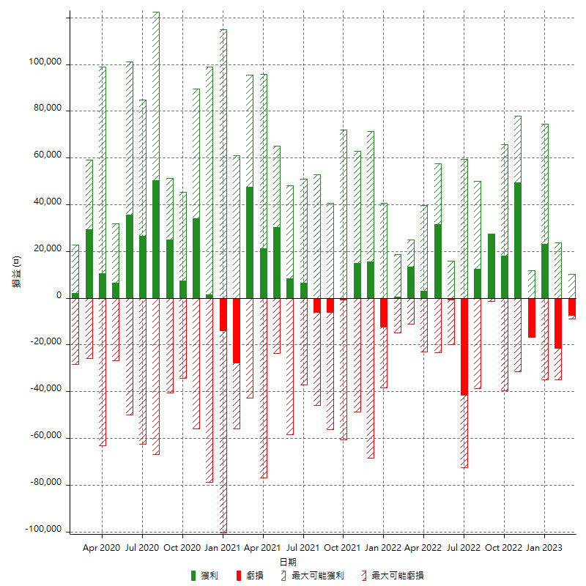

每月獲利和虧損 (%)

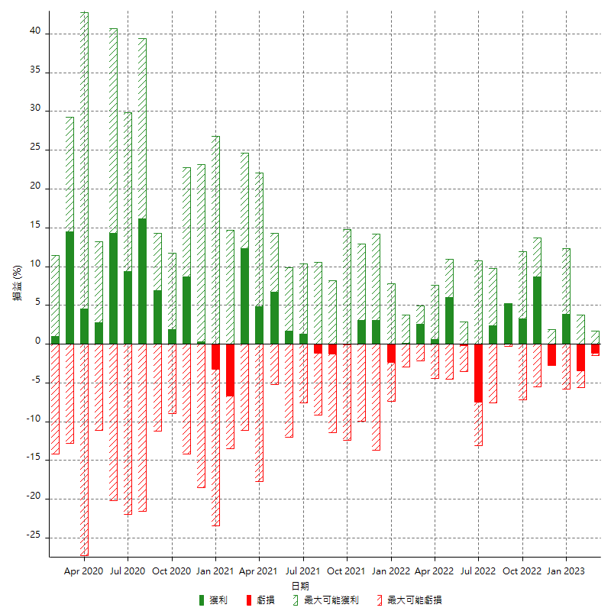

每月累積淨利

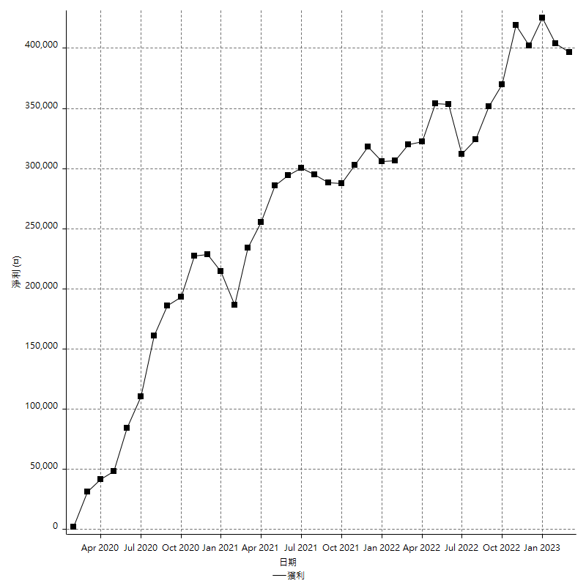

每月平均獲利

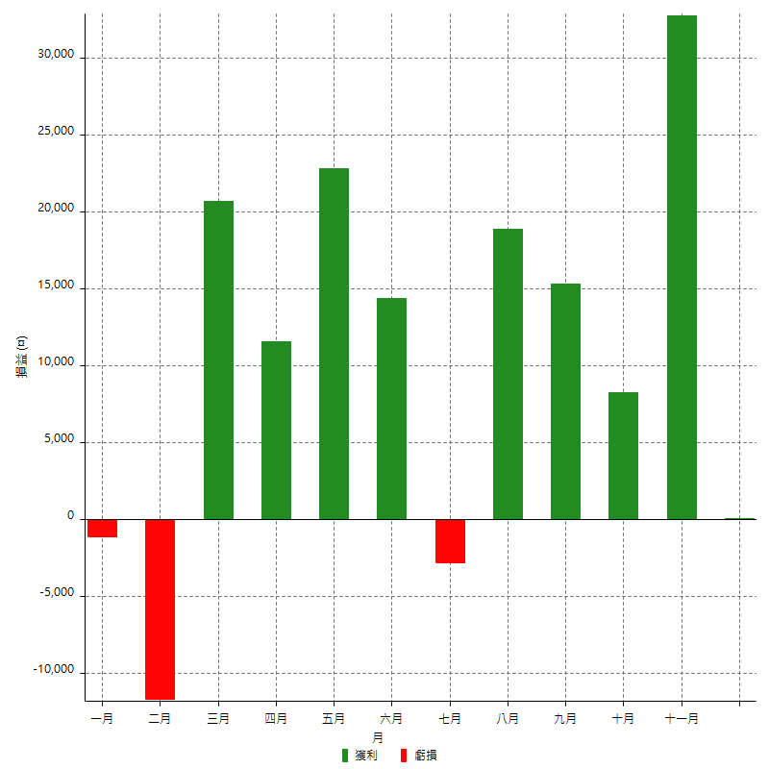

年獲利和虧損

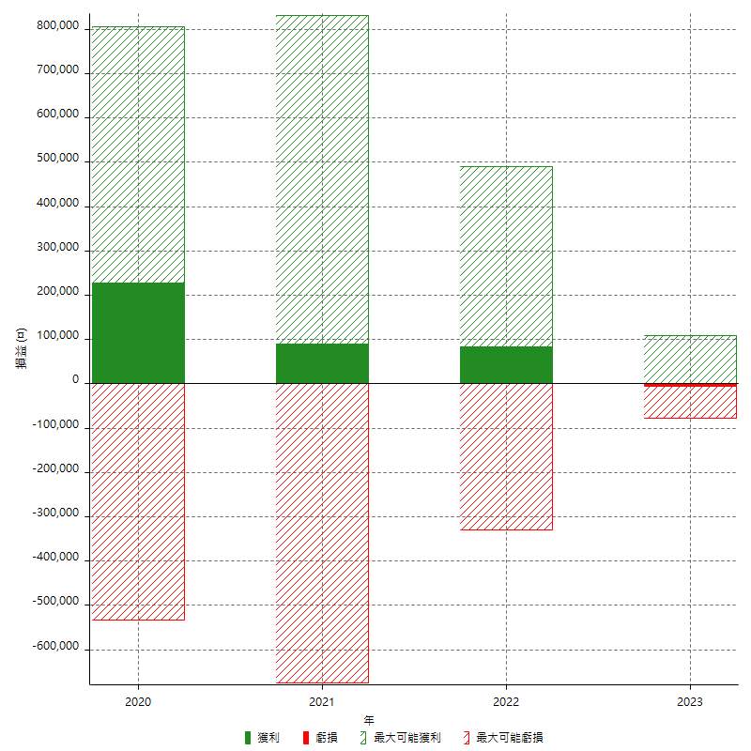

年獲利和虧損 (%)

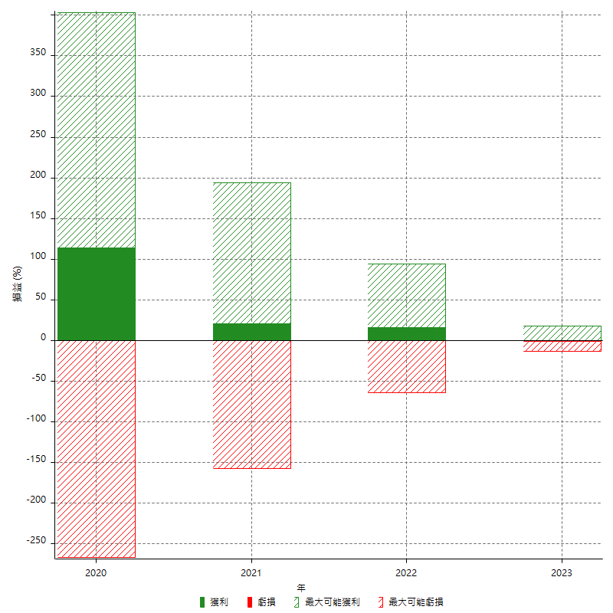

每年累積淨利

